Расчетный лист
Таблица 6.1 – Исходные данные к однофазному конденсаторному асинхронному двигателю |  |  |  |  |  |  |  |  |  |  |  |  |  |  |  |  |  |  |  |  |  |  | Формула |  |  |  |  |  |  |  |  |  | Формула |  |  |  |  |  |  | Формула |  |  |  |  |  | Формула |  |  |  |  | Формула |  |  |  | Формула |  |  |  |  | Формула |  |  |  | Формула |  |  |  |  |  |  |  |  | Формула |  |  |  |  |  |  |  |  | Формула |  |  |  |  |  |  |  |  |  | Формула |  |  |  |  |  | Формула |  |  |  |  | Формула |  |  |  |  |  |  | Таблица 8.1 – Исходные данные к двигателям типа ДПМ
Номер варианта | Р2Н,Вт | 2р,шт. |  | n2Н,мин-1 |  | сos φ1 |  | η,% |  | DС,см |  | Z1,шт. |  | q1, пазов |  | y, пазов |  | lC, см |  |  |  |  |  |  |  |  |  |  |  |  |  |  |  |  |  |  |  |  |  |  |  |  |  |  |  |  |  |  |  |  |  |  |  |  |  |  |  |  |  |  |  |  |  |  |  |  |  |  |  |  |  |  |  |  |  |  |  |  |  |  |  |  |  |  |  |  |  |  |  |  |  |  |  |  |  |  |  |  |  |  |  |  |  |  |  |  |  |  |  | Номер варианта |  | Р2, Вт |  | U, В |  | n, мин-1 |  | η, % | Da, см |  | la, см |  | Z, шт. |  | у1, п.д. |  | у2, п.д. |  | уК, п.д. | у, п.д. |  | 2р, шт.
1 | 60 | 2 |  | 2870 |  | 0.65 |  | 60 |  | 2.5 |  | 16 |  | 4 |  | 8 |  | 3 |  |  |  |  |  |  |  |  |  |  |  |  |  |  |  |  |  |  |  |  |  |  |  |  |  |  |  |  |  |  |  |  |  |  |  |  |  |  |  |  |  |  |  |  |  |  |  |  |  |  |  |  |  |  |  |  |  |  |  |  |  |  |  |  |  |  |  |  |  |  |  |  |  |  |  |  |  |  |  |  |  |  |  |  |  |  |  |  |  |  |  | 1 |  | 20 |  | 27 |  | 2500 |  | 40 | 2 |  | 2.2 |  | 6 |  | 3 |  | 2 |  | 1 | 1 |  | 2
2 | 75 | 4 |  | 1440 |  | 0.67 |  | 61 |  | 3.7 |  | 24 |  | 3 |  | 6 |  | 4.5 |  |  |  |  |  |  |  |  |  |  |  |  |  |  |  |  |  |  |  |  |  |  |  |  |  |  |  |  |  |  |  |  |  |  |  |  |  |  |  |  |  |  |  |  |  |  |  |  |  |  |  |  |  |  |  |  |  |  |  |  |  |  |  |  |  |  |  |  |  |  |  |  |  |  |  |  |  |  |  |  |  |  |  |  |  |  |  |  |  |  |  | 2 |  | 40 |  | 27 |  | 3000 |  | 42 | 2.2 |  | 2.4 |  | 8 |  | 4 |  | 3 |  | 1 | 1 |  | 2
3 | 90 | 6 |  | 955 |  | 0.69 |  | 62 |  | 4.5 |  | 24 |  | 2 |  | 4 |  | 5.4 |  |  |  |  |  |  |  |  |  |  |  |  |  |  |  |  |  |  |  |  |  |  |  |  |  |  |  |  |  |  |  |  |  |  |  |  |  |  |  |  |  |  |  |  |  |  |  |  |  |  |  |  |  |  |  |  |  |  |  |  |  |  |  |  |  |  |  |  |  |  |  |  |  |  |  |  |  |  |  |  |  |  |  |  |  |  |  |  |  |  |  | 3 |  | 60 |  | 36 |  | 3500 |  | 44 | 2.4 |  | 2.6 |  | 10 |  | 5 |  | 4 |  | 1 | 1 |  | 2
4 | 100 | 8 |  | 711 |  | 0.58 |  | 63 |  | 5.1 |  | 16 |  | 1 |  | 2 |  | 6.1 |  |  |  |  | Формула |  |  |  | Формула |  |  |  |  |  |  | Формула |  |  |  |  |  | Формула |  |  |  |  | Формула |  |  |  | Выборочное целое число ℤ |  |  |  | Выборочное Дробное число ℝ |  |  | Выборочное значение по таблице  |  |  | Выборочное значение по графику  |  |  |  | Константа |  |  |  |  |  |  |  |  |  | Формула |  |  |  |  |  | Формула |  |  | Формула |  |  |  |  | Формула |  |  |  |  |  |  |  |  |  |  |  |  |  |  |  |  |  |  |  |  |  |  | 4 |  | 80 |  | 36 |  | 4000 |  | 46 | 2.6 |  | 2.8 |  | 8 |  | 2 |  | 1 |  | 1 | 1 |  | 4
5 | 115 | 2 |  | 2862 |  | 0.54 |  | 64 |  | 3.2 |  | 12 |  | 3 |  | 6 |  | 3.8 |  |  |  |  |  |  |  |  |  |  |  |  |  |  |  |  |  |  |  |  |  |  |  |  |  |  |  |  |  |  |  |  |  |  |  |  |  |  |  |  |  |  |  |  |  |  |  |  |  |  |  |  |  |  |  |  |  |  |  |  |  |  |  |  |  |  |  |  |  |  |  |  |  |  |  |  |  |  |  |  |  |  |  |  |  |  |  |  |  |  |  | 5 |  | 100 |  | 36 |  | 4500 |  | 48 | 2.8 |  | 3 |  | 12 |  | 3 |  | 2 |  | 1 | 1 |  | 4
6 | 120 | 4 |  | 1410 |  | 0.55 |  | 65 |  | 4.5 |  | 16 |  | 2 |  | 4 |  | 5.4 |  |  |  |  |  |  |  |  |  |  |  |  |  |  |  |  |  |  |  |  |  |  |  |  |  |  |  |  |  |  |  |  |  |  |  |  |  |  |  |  |  |  |  |  |  |  |  |  |  |  |  |  |  |  |  |  |  |  |  |  |  |  |  |  |  |  |  |  |  |  |  |  |  |  |  |  |  |  |  |  |  |  |  |  |  |  |  |  |  |  |  | 6 |  | 120 |  | 110 |  | 5000 |  | 50 | 3 |  | 3.2 |  | 16 |  | 4 |  | 3 |  | 1 | 1 |  | 4
7 | 140 | 6 |  | 945 |  | 0.56 |  | 66 |  | 5.4 |  | 36 |  | 3 |  | 6 |  | 6.5 |  |  |  |  |  |  |  |  |  |  |  |  |  |  |  |  |  |  |  |  |  |  |  |  |  |  |  |  |  |  |  |  |  |  |  |  |  |  |  |  |  |  |  |  |  |  |  |  |  |  |  |  |  |  |  |  |  |  |  |  |  |  |  |  |  |  |  |  |  |  |  |  |  |  |  |  |  |  |  |  |  |  |  |  |  |  |  |  |  |  |  | 7 |  | 140 |  | 110 |  | 5500 |  | 52 | 3.2 |  | 3.4 |  | 12 |  | 2 |  | 1 |  | 1 | 1 |  | 6
8 | 150 | 8 |  | 708 |  | 0.57 |  | 71 |  | 5.6 |  | 32 |  | 2 |  | 4 |  | 6.7 |  |  |  |  | Формула |  |  |  |  | Формула |  |  |  |  | Формула |  |  |  |  | Формула |  |  |  |  |  | Выборочное |  |  |  |  |  |  |  |  |  |  |  |  |  |  |  |  |  |  |  |  |  |  |  |  |  |  |  |  |  |  |  |  |  |  |  |  |  |  |  |  |  |  |  |  |  |  |  |  |  |  |  |  |  |  |  |  |  |  |  |  |  |  |  |  |  | 8 |  | 160 |  | 110 |  | 6000 |  | 54 | 3.4 |  | 3.6 |  | 18 |  | 3 |  | 2 |  | 1 | 1 |  | 6
9 | 160 | 2 |  | 2814 |  | 0.58 |  | 72 |  | 3.3 |  | 24 |  | 6 |  | 12 |  | 4 |  |  |  |  |  |  |  |  |  |  |  |  |  |  |  |  |  |  |  |  |  |  |  |  |  |  |  |  |  |  |  |  |  |  |  |  |  |  |  |  |  |  |  |  |  |  |  |  |  |  |  |  |  |  | Таблица 4 - Диаметр и площадь поперечного сечения круглых медных эмалированных проводов марок ПЭТВ и ПЭТ–155 |  |  |  |  |  |  |  |  |  |  |  |  |  |  |  |  |  |  |  |  |  |  |  |  |  |  |  |  |  |  |  |  |  |  |  |  | 9 |  | 20 |  | 110 |  | 6500 |  | 56 | 3.6 |  | 3.8 |  | 24 |  | 4 |  | 3 |  | 1 | 1 |  | 6
10 | 180 | 4 |  | 1404 |  | 0.59 |  | 73 |  | 4.7 |  | 32 |  | 4 |  | 8 |  | 5.6 |  |  |  |  |  |  |  |  |  |  |  |  |  |  |  |  |  |  |  |  |  |  |  |  |  |  |  |  |  |  |  |  |  |  |  |  |  |  |  |  |  |  |  |  |  |  |  |  |  |  |  |  |  |  | Номинальный диаметр неизолированного проводника, мм |  |  | Среднее значение диаметра изолированного провода, мм |  | Площадь поперечного сечения неизолированного провода, мм 2 |  | Номинальный диаметр неизолированного проводника, мм |  |  | Среднее значение диаметра изолированного провода, мм |  |  | Площадь поперечного сечения неизолированного провода, мм 2 |  |  |  |  | Номинальный диаметр неизолированного проводника, мм |  | Среднее значение диаметра изолированного провода, мм |  |  | Площадь поперечного сечения неизолированного провода, мм 2 |  |  |  |  | Номинальный диаметр неизолированного проводника, мм |  | Среднее значение диаметра изолированного провода, мм |  | Площадь поперечного сечения неизолированного провода, мм 2 | Примечания: 1. Провода, размеры которых указаны в скобках, следует применять только в отдельных случаях при обосновании технико-экономической целесообразности. 2. Среднее значение диаметра изолированного провода вычислено с учётом расчётной средней двухсторонней толщины эмалевой изоляции, принимаемой как округленное среднее арифметическое из минимальной и |  |  |  | 10 |  | 220 |  | 110 |  | 7000 |  | 58 | 3.8 |  | 4 |  | 16 |  | 2 |  | 1 |  | 1 | 1 |  | 8
11 | 200 | 6 |  | 930 |  | 0.6 |  | 74 |  | 5.6 |  | 48 |  | 4 |  | 8 |  | 6.7 |  |  |  |  |  |  |  |  |  |  |  |  |  |  |  |  |  |  |  |  |  |  |  |  |  |  |  |  |  |  |  |  |  |  |  |  |  |  |  |  |  |  |  |  |  |  |  |  |  |  |  |  |  |  |  |  |  |  |  |  |  |  |  |  |  |  |  |  |  |  |  |  |  |  |  |  |  |  |  |  |  |  |  |  |  |  |  |  |  |  |  | 11 |  | 240 |  | 110 |  | 7500 |  | 60 | 4 |  | 4.2 |  | 24 |  | 3 |  | 2 |  | 1 | 1 |  | 8
12 | 220 | 8 |  | 699 |  | 0.61 |  | 70 |  | 6.4 |  | 48 |  | 3 |  | 6 |  | 7.7 |  |  |  |  |  |  |  |  |  |  |  |  |  |  |  |  |  |  |  | Формула |  |  |  |  | Формула |  |  |  |  |  |  |  |  |  |  |  |  |  |  |  |  |  |  |  |  |  |  |  |  |  |  |  |  |  |  |  |  |  |  |  |  |  |  |  |  |  |  |  |  |  |  |  |  |  |  |  |  |  |  |  |  |  |  |  |  |  |  |  |  |  |  | 12 |  | 260 |  | 110 |  | 8000 |  | 50 | 4.2 |  | 4.4 |  | 32 |  | 4 |  | 3 |  | 1 | 1 |  | 8
13 | 250 | 2 |  | 2790 |  | 0.62 |  | 69 |  | 5.4 |  | 20 |  | 5 |  | 10 |  | 6.5 |  |  |  |  |  |  |  |  |  |  |  |  |  |  |  |  |  |  |  |  |  |  |  |  |  |  |  |  |  |  |  |  |  |  |  |  |  |  |  |  |  |  |  |  |  |  |  |  |  |  |  |  |  |  | 0.08 |  |  | 0.1 |  | 0.00502 |  | 0.28 |  |  | 0.315 |  |  | 0.0616 |  |  |  |  | 0.8 |  | 0.865 |  |  | 0.503 |  |  |  |  | 2.24 |  | 2.34 |  | 3.94 |  |  |  |  | 13 |  | 270 |  | 110 |  | 8500 |  | 51 | 4.4 |  | 4.6 |  | 12 |  | 6 |  | 5 |  | 1 | 1 |  | 2
14 | 270 | 4 |  | 1401 |  | 0.63 |  | 68 |  | 5.5 |  | 40 |  | 5 |  | 10 |  | 6.6 |  |  |  |  |  |  |  |  |  |  |  |  |  |  |  |  |  |  |  |  |  |  |  |  |  |  |  |  |  |  |  |  |  |  |  |  |  |  |  |  |  |  |  |  |  |  |  |  |  |  |  |  |  |  | 0.09 |  |  | 0.11 |  | 0.00636 |  | 0.3 |  |  | 0.335 |  |  | 0.0707 |  |  |  |  | 0.85 |  | 0.915 |  |  | 0.567 |  |  |  |  | 2.36 |  | 2.46 |  | 4.36 |  |  |  |  | 14 |  | 290 |  | 110 |  | 9000 |  | 52 | 4.6 |  | 4.8 |  | 14 |  | 7 |  | 6 |  | 1 | 1 |  | 2
15 | 300 | 6 |  | 935 |  | 0.64 |  | 67 |  | 6.6 |  | 12 |  | 1 |  | 2 |  | 7.9 |  |  |  |  |  |  |  |  |  |  |  |  |  |  |  |  |  |  |  |  |  |  |  |  |  |  |  |  |  |  |  |  |  |  |  |  |  |  |  |  |  |  |  |  |  |  |  |  |  |  |  |  |  |  | 0.1 |  |  | 0.122 |  | 0.00785 |  | 0.315 |  |  | 0.35 |  |  | 0.0779 |  |  |  |  | 0.9 |  | 0.965 |  |  | 0.636 |  |  |  |  | 2.5 |  | 2.6 |  | 4.91 |  |  |  |  | 15 |  | 310 |  | 110 |  | 9500 |  | 53 | 4.8 |  | 5 |  | 16 |  | 8 |  | 7 |  | 1 | 1 |  | 2
16 | 330 | 8 |  | 690 |  | 0.65 |  | 66 |  | 7.7 |  | 64 |  | 4 |  | 8 |  | 9 |  |  |  |  | Формула |  |  |  |  |  |  |  |  |  |  |  |  |  |  |  |  |  |  |  |  |  |  |  |  |  |  |  |  |  |  |  |  |  |  |  |  |  |  |  |  |  |  |  |  |  |  |  |  |  | 0.112 |  |  | 0.134 |  | 0.00985 |  | 0.335 |  |  | 0.37 |  |  | 0.0881 |  |  |  |  | 0.95 |  | 1.015 |  |  | 0.709 |  |  |  |  |  |  |  |  |  |  |  |  |  | 16 |  | 330 |  | 220 |  | 10000 |  | 54 | 5 |  | 5.2 |  | 5 |  | 2 |  | 2 |  | 4 | 4 |  | 2
17 | 360 | 2 |  | 2775 |  | 0.67 |  | 65 |  | 4.5 |  | 28 |  | 7 |  | 14 |  | 5.4 |  |  |  |  |  |  |  |  |  |  |  |  |  |  |  |  |  |  |  |  |  |  |  |  |  |  |  |  |  |  |  |  |  |  |  |  |  |  |  |  |  |  |  |  |  |  |  |  |  |  |  |  |  |  | 0.125 |  |  | 0.147 |  | 0.01227 |  | 0.355 |  |  | 0.395 |  |  | 0.099 |  |  |  |  | 1 |  | 1.08 |  |  | 0.785 |  |  |  |  |  |  |  |  |  |  |  |  |  | 17 |  | 350 |  | 220 |  | 3500 |  | 55 | 5.2 |  | 5.4 |  | 7 |  | 3 |  | 3 |  | 6 | 6 |  | 2
18 | 390 | 4 |  | 1380 |  | 0.52 |  | 64 |  | 6.4 |  | 48 |  | 6 |  | 12 |  | 7.7 |  |  |  |  |  |  |  |  |  |  |  |  |  |  |  |  |  |  |  |  |  |  |  |  |  |  |  |  |  |  |  |  |  |  |  |  |  |  |  |  |  |  |  |  |  |  |  |  |  |  |  |  |  |  | 0.132 |  |  | 0.154 |  | 0.01368 |  | 0.375 |  |  | 0.415 |  |  | 0.1104 |  |  |  |  | 1.06 |  | 1.14 |  |  | 0.883 |  |  |  |  |  |  |  |  |  |  |  |  |  | 18 |  | 370 |  | 220 |  | 4000 |  | 56 | 5.4 |  | 5.6 |  | 9 |  | 4 |  | 4 |  | 8 | 8 |  | 2
19 | 420 | 6 |  | 934 |  | 0.54 |  | 63 |  | 7.5 |  | 60 |  | 5 |  | 10 |  | 9 |  |  |  |  |  |  |  |  |  |  |  |  |  |  |  |  |  |  |  |  |  |  |  |  |  |  |  |  |  |  |  |  |  |  |  |  |  |  |  |  |  |  |  |  |  |  |  |  |  |  |  |  |  |  | 0.14 |  |  | 0.162 |  | 0.01539 |  | 0.4 |  |  | 0.44 |  |  | 0.1257 |  |  |  |  | 1.12 |  | 1.2 |  |  | 0.985 |  |  |  |  |  |  |  |  |  |  |  |  |  | 19 |  | 390 |  | 220 |  | 4500 |  | 57 | 5.6 |  | 5.8 |  | 11 |  | 3 |  | 2 |  | 5 | 5 |  | 4
20 | 450 | 8 |  | 5 |  | 0.55 |  | 62 |  | 8.5 |  | 80 |  | 5 |  | 10 |  | 10.2 |  |  |  |  | ρ | σ | β | μ | ν | η |  | Fontello |  |  |  |  |  |  |  |  |  |  |  |  |  | Неизвестное значение ? |  |  |  | *** |  |  |  |  |  |  |  | Значение | Ед. Изм. |  | Обозначение |  |  |  | Формула |  |  |  |  |  |  |  |  |  | 0.15 |  |  | 0.18 |  | 0.01767 |  | 0.425 |  |  | 0.465 |  |  | 0.1419 |  |  |  |  | 1.18 |  | 1.26 |  |  | 1.094 |  |  |  |  |  |  |  |  |  |  |  |  |  | 20 |  | 400 |  | 220 |  | 5000 |  | 58 | 5.8 |  | 6 |  | 13 |  | 3 |  | 3 |  | 6 | 6 |  | 4
21 | 480 | 2 |  | 2760 |  | 0.57 |  | 61 |  | 5 |  | 32 |  | 8 |  | 16 |  | 6 |  |  |  |  | ξ | τ | Δ | α | φ | λ |  |  |  |  |  |  |  |  |  |  |  |  |  |  |  |  |  |  |  |  |  |  |  |  |  |  |  |  |  |  |  | *** |  |  |  |  |  |  |  |  |  |  |  |  | 0.16 |  |  | 0.19 |  | 0.0201 |  | 0.45 |  |  | 0.49 |  |  | 0.159 |  |  |  |  | 1.25 |  | 1.33 |  |  | 1.227 |  |  |  |  |  |  |  |  |  |  |  |  |  | 21 |  | 430 |  | 220 |  | 5500 |  | 59 | 6 |  | 6.2 |  | 15 |  | 4 |  | 3 |  | 7 | 7 |  | 4
22 | 510 | 4 |  | 1398 |  | 0.59 |  | 59 |  | 7.2 |  | 56 |  | 7 |  | 14 |  | 8.6 |  |  |  |  | δ | ϑ | γ | π | Ω | ω |  |  |  |  |  |  |  |  |  |  |  |  |  |  |  |  |  |  |  |  |  |  |  |  |  |  |  |  |  |  |  |  |  |  |  |  |  |  |  |  |  |  |  |  | 0.17 |  |  | 0.2 |  | 0.0227 |  | 0.475 |  |  | 0.515 |  |  | 0.1772 |  |  |  |  | 1.32 |  | 1.405 |  |  | 1.368 |  |  |  |  |  |  |  |  |  |  |  |  |  | 22 |  | 440 |  | 220 |  | 6000 |  | 60 | 6.2 |  | 6.4 |  | 17 |  | 4 |  | 4 |  | 8 | 8 |  | 4
23 | 540 | 6 |  | 933 |  | 0.61 |  | 58 |  | 8.4 |  | 72 |  | 6 |  | 12 |  | 10 |  |  |  |  | < | > | ≤ | ≥ | ℤ | ℝ |  |  |  |  |  |  |  |  |  |  |  |  |  |  |  |  |  |  |  |  |  |  |  |  |  |  |  |  |  |  |  |  |  |  |  |  |  |  |  |  |  |  |  |  | 0.18 |  |  | 0.21 |  | 0.0255 |  | 0.5 |  |  | 0.545 |  |  | 0.1963 |  |  |  |  | 1.4 |  | 1.485 |  |  | 1.539 |  |  |  |  |  |  |  |  |  |  |  |  |  | 23 |  | 460 |  | 220 |  | 6500 |  | 61 | 6.4 |  | 6.6 |  | 13 |  | 2 |  | 2 |  | 4 | 4 |  | 6
24 | 570 | 8 |  | 700 |  | 0.63 |  | 57 |  | 9.5 |  | 96 |  | 6 |  | 12 |  | 11.4 |  |  |  |  | ≈ | ÷ | ℃ | ° | ∙ | Σ |  |  |  |  |  |  |  |  |  |  |  |  |  |  |  |  |  |  |  |  |  |  |  |  |  |  |  |  |  |  |  |  |  |  |  |  |  |  |  |  |  |  |  |  | 0.19 |  |  | 0.22 |  | 0.284 |  | 0.53 |  |  | 0.585 |  |  | 0.221 |  |  |  |  | 1.5 |  | 1.585 |  |  | 1.767 |  |  |  |  |  |  |  |  |  |  |  |  |  | 24 |  | 480 |  | 220 |  | 7000 |  | 62 | 6.6 |  | 6.8 |  | 19 |  | 3 |  | 3 |  | 6 | 6 |  | 6
25 | 600 | 2 |  | 2850 |  | 0.65 |  | 56 |  | 5.5 |  | 36 |  | 9 |  | 18 |  | 6.6 |  |  |  |  |  |  |  |  |  |  |  |  |  |  |  |  |  |  |  |  |  |  |  |  |  |  |  |  |  |  |  |  |  |  |  |  |  |  |  |  |  |  |  |  |  |  |  |  |  |  |  |  |  |  | 0.2 |  |  | 0.23 |  | 0.0314 |  | 0.56 |  |  | 0.615 |  |  | 0.246 |  |  |  |  | 1.6 |  | 1.685 |  |  | 2.011 |  |  |  |  |  |  |  |  |  |  |  |  |  | 25 |  | 500 |  | 220 |  | 7500 |  | 52 | 6.8 |  | 7 |  | 25 |  | 6 |  | 2 |  | 8 | 8 |  | 6
26 | 630 | 4 |  | 1440 |  | 0.67 |  | 55 |  | 7.9 |  | 64 |  | 8 |  | 16 |  | 9.5 |  |  |  |  |  |  |  |  |  |  |  |  |  |  |  |  |  |  |  |  |  |  |  |  |  |  |  |  |  |  |  |  |  |  |  |  |  |  |  |  |  |  |  |  |  |  |  |  |  |  |  |  |  |  | 0.212 |  |  | 0.242 |  | 0.0353 |  | 0.6 |  |  | 0.655 |  |  | 0.283 |  |  |  |  | 1.7 |  | 1.785 |  |  | 2.27 |  |  |  |  |  |  |  |  |  |  |  |  |  | 26 |  | 520 |  | 220 |  | 8000 |  | 54 | 7 |  | 7.2 |  | 9 |  | 1 |  | 1 |  | 2 | 2 |  | 8
27 | 660 | 6 |  | 950 |  | 0.69 |  | 56 |  | 9.1 |  | 84 |  | 7 |  | 14 |  | 10.9 |  |  |  |  |  |  |  |  | i |  |  |  |  |  |  |  |  |  |  |  |  |  |  |  |  |  |  |  |  |  |  |  |  |  |  |  |  |  |  |  |  |  |  |  |  |  |  |  |  |  |  |  |  |  | 0.224 |  |  | 0.259 |  | 0.0394 |  | 0.63 |  |  | 0.69 |  |  | 0.312 |  |  |  |  | 1.8 |  | 1.895 |  |  | 2.54 |  |  |  |  |  |  |  |  |  |  |  |  |  | 27 |  | 540 |  | 220 |  | 8500 |  | 56 | 6.4 |  | 6.6 |  | 17 |  | 2 |  | 2 |  | 4 | 4 |  | 8
28 | 690 | 8 |  | 720 |  | 0.5 |  | 57 |  | 9.9 |  | 112 |  | 7 |  | 14 |  | 11.9 |  |  |  |  |  |  |  |  |  |  |  |  |  |  |  |  |  |  |  |  |  |  |  |  |  |  |  |  |  |  |  |  |  |  |  |  |  |  |  |  |  |  |  |  |  |  |  |  |  |  |  |  |  |  | 0.236 |  |  | 0.271 |  | 0.0437 |  | 0.67 |  |  | 0.73 |  |  | 0.353 |  |  |  |  | 1.9 |  | 1.995 |  |  | 2.83 |  |  |  |  |  |  |  |  |  |  |  |  |  | 28 |  | 560 |  | 220 |  | 9000 |  | 58 | 6.6 |  | 6.8 |  | 25 |  | 3 |  | 3 |  | 6 | 6 |  | 8
29 | 720 | 4 |  | 1425 |  | 0.51 |  | 60 |  | 8 |  | 72 |  | 9 |  | 18 |  | 9.6 |  |  |  |  |  |  |  |  |  |  |  |  |  |  |  |  |  |  |  |  |  |  |  |  |  |  |  |  |  |  |  |  |  |  |  |  |  |  |  |  |  |  |  |  |  |  |  |  |  |  |  |  |  |  | 0.25 |  |  | 0.285 |  | 0.0491 |  | 0.71 |  |  | 0.77 |  |  | 0.396 |  |  |  |  | 2 |  | 2.095 |  |  | 3.14 |  |  |  |  |  |  |  |  |  |  |  |  |  | 29 |  | 580 |  | 220 |  | 9500 |  | 59 | 6.8 |  | 7 |  | 11 |  | 5 |  | 5 |  | 10 | 10 |  | 2
30 | 750 | 2 |  | 2820 |  | 0.53 |  | 61 |  | 5.8 |  | 8 |  | 2 |  | 4 |  | 6.7 |  |  |  |  |  |  |  |  |  |  |  |  |  |  |  |  |  |  |  |  |  |  |  |  |  |  |  |  |  |  |  |  |  |  |  |  |  |  |  |  |  |  |  |  |  |  |  |  |  |  |  |  |  |  | 0.265 |  |  | 0.3 |  | 0.0552 |  | 0.75 |  |  | 0.815 |  |  | 0.442 |  |  |  |  | 2.12 |  | 2.22 |  |  | 3.53 |  |  |  |  |  |  |  |  |  |  |  |  |  | 30 |  | 600 |  | 220 |  | 10000 |  | 60 | 7 |  | 7.2 |  | 13 |  | 6 |  | 6 |  | 12 | 12 |  | 2
Номер варианта | Р2Н,Вт | 2р |  | n |  | сos φ1 |  | η,% |  | DС,см |  | Z1,шт. |  | q1, пазов |  | y, пазовых делений |  | lC, см |  |  |  |  |  |  |  |  | 0.2 |  |  | i |  |  |  | Значение |  | Ед. Изм. |  | Обозначение |  |  |  |  |  |  |  | Папка |  |  |  |  |  |  |  |  |  |  |  |  |  |  |  |  |  |  |  |  |  |  |  |  |  |  |  |  |  |  |  |  |  |  |  |  |  |  |  |  |  |  |  |  |  |  |  |  |  |  |  |  |  |  |  |  |  |  |  |  |  |  |  | Номер варианта |  | Р |  | U, В |  | n |  | η, % | Da, см |  | la, см |  | Z, шт. |  | у1, п.д. |  | у2, п.д. |  | уК, п.д. | у, п.д. |  | 2р, шт.
 |  |  |  |  |  |  |  |  |  |  |  |  |  |  |  |  |  |  |  |  |  |  |  |  |  |  | Для 30 варианта |  |  |  |  |  |  | 0.878 |  | Дробное число |  |  | sinφ |  |  |  |  |  |  | AMCDV_Formul |  |  |  |  |  | 
 |  |  |  | Наименование исходнаых данных однофазного конденсаторного асинхронного микродвигателя |  |  |  |  |  |  |  |  | Значение |  | Ед. Изм. |  | Обозначение |  |  |  |  |  |  |  |  |  |  |  |  |  |  |  |  |  |  |  |  |  |  |  |  |  |  |  |  | Framed_Formula_ODG |  |  |  |  |  |  |  |  |  |  |  |  |  |  |  |  |  |  |  |  |  |  |  |  |  |  |  |  |  |  |  |  |  |  |  |  |  |  |  |  |  |  |  |  |  |  |  |  |  |  |  |  |  |  |  |  |  |  |  |  |  |  |  |  |  | Наименование исходнаых данных двигателя типа ДПМ |  |  |  |  |  |  |  | Значение |  | Ед. Изм. |  | Обозначение
 |  |  |  |  |  |  |  |  |  |  |  |  |  |  |  |  |  |  |  |  |  |  |  |  |  |  |  |  |  |  |  |  |  |  |  |  |  |  |  |  |  |  |  |  |  | Спец Маш 58 страница |  |  |  |  |  | 
 |  |  |  | Номинальная мощность |  |  |  |  |  |  |  |  | 90 |  | Вт |  |  | P2 |  |  |  |  |  |  |  |  |  |  |  |  |  |  |  |  |  |  |  |  |  |  |  |  |  |  |  | Таблица брадиса sin, cos |  |  |  |  |  |  |  |  |  |  |  |  |  |  |  |  |  |  |  |  |  |  |  |  |  |  |  |  |  |  |  |  |  |  |  |  |  |  |  |  |  |  |  |  |  |  |  |  |  |  |  |  |  |  |  |  |  |  |  |  |  |  |  |  |  | Номинальная мощность |  |  |  |  |  |  |  | 600 |  | Вт |  |  | P2 |  |  |  |  |  |  |  |  |  | Частота тока |  |  |  | 50 |  | Гц |  |  | f |  |  |  |  |  |  |  |  |  |  |  |  |  |  | Папка
 |  |  |  | число пар полюсов |  |  |  |  |  |  |  |  | 6 |  | В |  |  | 2p |  |  |  |  |  |  |  | значение cosφ из исходного варианта |  |  |  |  |  |  |  | 0.69 |  |  |  |  |  |  |  |  |  |  |  | Таблица брадиса tg, ctg |  |  |  |  |  |  |  |  |  |  |  |  |  |  |  |  |  |  |  |  |  |  |  |  |  |  |  |  |  |  |  |  |  |  |  |  |  |  |  |  |  |  | Константа |  | *** |  | γм | 8900.00 |  |  |  |  | Значение |  | Ед. Изм. |  | Обозначение |  |  |  |  |  |  |  |  | Фазное напряжение |  |  |  |  |  |  |  | 220 |  | В |  |  | Uф |  |  |  |  |  |  |  |  |  |  |  |  |  |  |  |  |  |  |  |  |  |  |  |  |  |  |  |  |  |  |  |  |  | AMCDV_Formul
 |  |  |  | Частота вращения |  |  |  |  |  |  |  |  | 955 |  | об/мин |  |  | n |  |  |  | Выборочное значение по таблице  |  |  |  | 0.1 |  |  |  |  |  |  |  |  | Значение |  | Ед. Изм. |  | Обозначение |  |  |  |  |  |  |  |  |  |  |  |  |  |  |  |  |  |  |  |  |  |  |  |  |  |  |  |  |  |  |  |  |  |  |  |  |  |  |  |  |  |  |  |  |  |  |  |  |  |  |  | Удельное сопротивление меди |  |  |  |  |  |  |  | 1.75 |  | Ом∙мм2/м |  |  | ρм |  |  |  |  |  |  |  | Частота вращения |  |  |  |  |  |  |  | 10000 |  | об/мин |  |  | n |  |  |  |  |  |  |  |  |  |  |  |  |  |  |  |  |  |  |  |  |  |  |  |  |  |  |  |  |  |  |  |  |  | Framed_Formula_ODG
 |  |  |  | номинальный коэффициент мощности |  |  |  |  |  |  |  |  | 0.69 |  | Дробное число |  |  | cosφ |  |  |  |  |  |  |  | Значение cosφ которое берется для сравнения из таблицы брадиса Точность градусной меры 1° |  |  |  |  |  |  |  |  | 0.69000 |  | Дробное число |  |  | cosφ |  |  |  |  |  |  |  |  |  |  |  |  |  |  |  |  |  |  |  |  |  |  |  |  |  |  |  |  |  |  |  |  |  |  |  |  |  |  |  |  |  |  |  |  |  |  |  |  |  |  |  |  |  |  |  |  |  |  |  |  |  |  |  |  |  |  | Папка |  |  |  |  | номинальный КПД |  |  |  |  |  |  |  | 60.00 |  | % |  |  | η |  |  |  |  |  |  |  |  |  |  |  |  |  |  |  |  |  |  |  |  |  |  |  |  |  |  |  |  |  |  |  |  |  | Спец Маш 86 страница
 |  |  |  | номинальный КПД |  |  |  |  |  |  |  |  | 0.62 |  | % |  |  | η |  |  |  |  |  |  |  |  |  |  |  |  |  |  |  |  |  |  |  |  |  |  |  |  |  |  |  |  |  |  |  |  |  |  |  |  |  |  |  |  |  |  |  |  |  |  |  |  |  |  |  |  |  |  |  |  |  |  |  |  |  |  |  |  |  |  |  |  |  |  |  |  |  |  |  |  |  |  |  |  |  |  |  |  |  |  |  |  | Framed_Formula_ODG |  |  |  |  | Диаметр ротора |  |  |  |  |  |  |  | 0.60 |  | м |  |  | Da |  |  |  |  |  |  |  |  |  |  |  |  |  |  |  |  |  |  |  |  |  |  |  |  |  |  |  |  |  |  |  |  |  | Таблица брадиса sin, cos
 |  |  |  | Диаметр статора |  |  |  |  |  |  |  |  | 8.00 |  | см |  |  | Dc |  |  |  |  |  |  |  |  |  |  |  |  |  |  |  |  |  |  |  |  |  |  |  |  |  |  |  |  |  |  |  |  |  |  |  |  |  |  |  |  |  |  |  |  |  |  |  |  |  |  |  |  |  |  |  |  |  |  |  |  |  |  |  |  |  |  |  |  |  |  | Константа |  | *** |  |  |  |  |  |  |  | Значение |  | Ед. Изм. | Обозначение |  |  |  |  | AMCDV_Formul |  |  |  |  | Длина паза ротора |  |  |  |  |  |  |  | 7.20 |  | см |  |  | la |  |  |  |  |  |  |  |  |  |  |  |  |  |  |  |  |  |  |  |  |  |  |  |  |  |  |  |  |  |  |  |  |  | Таблица брадиса tg, ctg
 |  |  |  | Чмисло пазов в сердечнике статора |  |  |  |  |  |  |  |  | 24 |  | Целое число |  |  | Z1 |  |  |  | Выборочное значение по таблице  |  |  |  | 0.2 |  |  |  |  |  |  |  |  | Значение |  | Ед. Изм. |  | Обозначение |  |  |  |  |  |  |  |  |  |  |  |  |  |  |  |  |  |  |  |  |  |  |  |  |  |  |  |  |  |  |  |  |  |  |  |  |  |  |  |  |  |  |  |  |  |  |  |  |  |  |  | Плотность меди |  |  |  |  |  |  |  | 8900 |  | Кг/м3 |  | γм |  |  |  | Спец Маш 76 страница |  |  |  |  | Чмисло пазов в сердечнике статора |  |  |  |  |  |  |  | 13 |  | Целое число |  |  | Z
 |  |  |  | Число пазов |  |  |  |  |  |  |  |  | 2 |  | Целое число |  |  | q1 |  |  |  |  |  |  |  | Значение sinφ которое берется из таблицы брадиса Точность градусной меры 1° |  |  |  |  |  |  |  |  | 0.72381 |  | Дробное число |  |  | sinφ |  |  |  |  |  |  |  |  |  |  |  |  |  |  |  |  |  |  |  |  |  |  |  |  |  |  |  |  |  |  |  |  |  |  |  |  |  |  |  |  |  |  |  |  |  |  |  |  |  |  |  |  |  |  |  |  |  |  |  |  |  |  |  |  |  |  | Таблица брадиса sin, cos |  |  |  |  | Наименование шага y1 |  |  |  |  |  |  |  | 6 |  | Целое число |  |  | y1
 |  |  |  | Число пазовых делений - "в два раза больше числа пазов" |  |  |  |  |  |  |  |  | 4 |  | Целое число |  |  | y |  |  |  |  |  |  |  |  |  |  |  |  |  |  |  |  |  |  |  |  |  |  |  |  |  |  |  |  |  |  |  |  |  |  |  |  |  |  |  |  |  |  |  |  |  |  |  |  |  |  |  |  |  |  |  |  |  |  |  |  |  |  |  |  |  |  |  |  |  |  |  |  |  |  |  |  |  |  |  |  |  |  |  |  |  |  |  |  | Таблица брадиса tg, ctg |  |  |  |  | Наименование шага y2 |  |  |  |  |  |  |  | 6 |  | Целое число |  |  | y2
 |  |  |  | Осевая длина сердечника статора |  |  |  |  |  |  |  |  | 9.6 |  | см |  |  | lc |  |  |  |  |  |  |  |  |  |  |  |  |  |  |  |  |  |  |  |  |  |  |  |  |  |  |  |  |  |  |  |  |  |  |  |  |  |  |  |  |  | 19 |  |  |  |  |  |  |  | Значение |  | Ед. Изм. |  | Обозначение |  |  |  | Формула |  |  |  |  |  |  |  |  |  |  |  |  |  |  |  |  |  |  |  |  |  |  |  |  |  |  |  |  |  |  |  |  |  |  |  | Наименование шага yk |  |  |  |  |  |  |  | 12 |  | см |  |  | yк
 |  |  |  | Фазное напряжение |  |  |  |  |  |  |  |  | 220 |  | В |  |  | Uф |  |  |  | Выборочное значение по таблице  |  |  |  | 0.3 |  |  |  |  |  |  |  |  | Значение |  | Ед. Изм. |  | Обозначение |  |  |  |  |  |  |  |  |  |  |  |  |  |  |  |  |  |  |  |  | Zp |  | 414.11 |  |  |  |  |  | 285.73618 |  | Ом |  |  | Rp |  |  |  |  |  |  |  |  |  |  |  |  |  |  |  |  |  |  |  |  |  |  |  |  |  |  |  |  |  |  |  |  |  |  |  |  |  |  | Наименование шага y |  |  |  |  |  |  |  | 12 |  | Целое число |  |  | y
 |  |  |  | Константа |  |  | Частота тока |  |  |  |  |  | 50 |  | Гц |  |  | f1 |  |  |  |  |  |  |  | угол φ который берется из таблицы брадиса Точность градусной меры 1° |  |  |  |  |  |  |  |  | 59.00000 |  | ° |  |  | φ |  |  |  |  |  |  |  |  |  |  |  |  |  |  |  |  |  |  |  | cosφ |  | 0.69 |  |  |  |  |  |  |  |  |  |  |  |  |  |  |  |  |  |  |  |  |  |  |  |  |  |  |  |  |  |  |  |  |  |  |  |  |  |  |  |  |  |  |  |  |  |  |  |  |  | число пар полюсов 2p |  |  |  |  |  |  |  | 2 |  | Целое число |  |  | 2p

 |  |  |  |  |  |  |  |  |  |  |  |  |  |  |  |  |  |  |  |  |  |  |  |  |  |  |  |  |  |  |  |  |  |  |  |  |  |  |  |  |  |  |  |  |  |  |  |  |  |  |  |  |  |  |  |  |  |  |  | 20 |  |  | f1 | 50.00 |  |  |  | Значение |  | Ед. Изм. |  | Обозначение |  |  |  | Формула
 |  |  |  |  | Раздел 1 |  |  |  | расчет однофазного конденсаторного асинхронного микродвигателя |  |  |  |  |  |  |  |  |  |  |  |  |  |  |  |  |  |  |  |  |  |  |  |  |  |  |  |  |  |  |  |  |  |  |  |  |  |  |  |  |  |  |  |  |  |  |  |  |  |  | ω |  |  |  |  |  |  |  | 314 |  | Рад/с |  |  | ω
 |  |  |  |  |  |  |  |  |  |  |  |  |  |  |  |  |  |  |  |  |  |  |  |  |  |  |  |  |  |  |  |  |  |  |  |  |  |  |  |  |  |  |  |  |  |  |  |  |  |  |  |  |  |  |  |  |  |  |  |  |  |  |  |  |  |  |  |  |  |  |  |  |  |  |  |  |  |  |  |  |  |  |  |  |  |  |  |  |  |  |  |  |  |  |  |  |  |  |  |  |  |  |  |  |  |  |  |  |  |  |  | Раздел 1 |  |  |  | расчет двигателя постоянного тока ДПМ

 |  |  |  | 1 |  |  | Dc | 0.080 |  | 2p | 6.00 |  | Значение |  | Ед. Изм. |  | Обозначение |  |  |  | Формула |  |  |  |  |  |  |  |  |  |  |  |  |  |  | 16 |  |  | lп | 0.09600 |  |  |  |  | Значение |  | Ед. Изм. |  | Обозначение |  |  |  | Формула |  |  |  |  |  | Выборочное Дробное число ℝ |  |  |  | 21 |  |  | Uф | 220.00 | Iп | 0.80 |  | Значение |  | Ед. Изм. |  | Обозначение |  |  |  |  |  |  |  |  |  |  |  |  |  |  |  |  |  |  |  |  |  |  |  |  |  |  |  |  |  |  |  |  |  |  | Константа |  | 2 |  |  |  |  |  |  |  | Значение |  | Ед. Изм. |  | Обозначение
 |  |  |  | Полюсное деление |  |  |  |  |  |  |  |  | 0.04187 |  | Метр |  |  | τ |  |  |  |  |  |  |  |  |  |  |  |  |  |  |  |  |  | Длина lл |  |  |  |  |  |  |  |  | 0.01920 |  | Метр |  |  | lл |  |  |  |  |  |  |  |  |  |  |  |  | Rp = Rп |  | 285.73618 |  | Находится через масштаб По векторной диагармме |  |  |  | 298 |  | В |  |  | Uc |  |  |  |  |  |  |  |  |  |  |  |  |  |  |  |  |  |  |  |  |  |  |  |  |  |  |  |  |  |  |  |  |  |  |  | Число парралельных ветвей в волновой обмотке равно числу главных полюсов на статоре |  |  |  |  |  |  |  | 2 |  | Целое число |  |  | a
 |  |  |  |  |  |  |  |  |  |  |  |  |  |  |  |  |  |  |  |  |  |  |  |  |  |  |  |  |  |  |  |  |  |  |  |  |  |  |  |  |  |  |  |  |  |  |  |  |  |  |  |  |  |  |  |  |  |  |  |  |  |  | Xp = Xп |  | 299.74
 |  |  |  |  |  |  |  |  |  |  |  |  |  |  |  |  |  |  |  |  |  |  |  |  |  |  |  |  |  |  |  |  |  |  |  |  |  |  |  |  |  |  |  |  |  |  |  |  |  |  |  |  |  |  |  |  |  |  |  |  |  |  | Iр |  | 0.53
 |  |  | Константа |  | 2 |  |  |  |  |  |  |  |  | Значение |  | Ед. Изм. |  | Обозначение |  |  |  |  |  |  |  |  |  |  |  |  |  |  |  |  |  | 17 |  |  |  |  |  |  |  |  | Значение |  | Ед. Изм. |  | Обозначение |  |  |  | Формула |  |  |  |  |  | Формула |  |  |  | Формула для расчета аналитически |  |  |  |  |  |  |  |  |  |  |  |  |  |  |  |  |  |  |  |  |  |  |  |  |  |  |  |  |  |  |  |  |  |  |  |  |  |  |  |  |  |  |  |  |  |  | Выборочное Дробное число ℝ |  |  |  | 9 |  |  |  |  |  |  |  | Значение |  | Ед. Изм. |  | Обозначение
 |  |  |  |  | Число пазов под одну обмотку |  |  |  |  |  |  |  |  | 2 |  | Целое число |  |  | m1 |  |  |  |  |  |  |  |  |  |  |  |  |  |  |  |  | Wф |  | 13.08 |  | Длина проводника фазной обмотки |  |  |  |  | 3.01261 |  | Метр |  |  | lф |  |  |  |  |  |  |  |  |  |  |  |  |  |  |  |  |  |  |  |  |  |  |  |  |  |  |  |  |  |  |  |  |  |  |  |  |  |  |  |  |  |  |  |  |  |  |  |  |  |  |  |  |  |  |  |  |  |  |  |  |  |  |  | Фм = 0,07 - 0,09 Вб |  |  |  |  |  |  |  | 0.08000 |  | Вб |  |  | Фм
 |  |  |  |  |  |  |  |  |  |  |  |  |  |  |  |  |  |  |  |  |  |  |  |  |  |  |  |  |  |  |  |  |  |  |  | lср |  | 0.23

 |  |  |  | 3 |  |  | Z1 | 24 |  | m1 | 2 |  | Значение |  | Ед. Изм. |  | Обозначение |  |  |  | Формула |  |  |  |  |  |  |  |  |  |  |  |  |  |  | 18 |  |  | lп | 0.0960 |  | lл | 0.0192 |  | Значение |  | Ед. Изм. |  | Обозначение |  |  |  | Формула |  |  |  |  |  |  | 22 |  |  | Iр | 0.53 |  | Uф | 220.00 | Значение |  | Ед. Изм. |  | Обозначение |  |  |  | Формула |  |  |  |  |  |  | 30 |  |  | j | 6.0000 |  | I | 0.96 |  | Значение | Ед. Изм. |  | Обозначение |  |  |  | Формула |  |  |  |  |  |  |  |  |  |  | Константа |  | 9 |  |  | Z | 13.000 |  |  |  | Значение |  | Ед. Изм. |  | Обозначение
 |  |  |  | число пазов при двух одинаковых обмотках |  |  |  |  |  |  |  |  | 12 |  | Целое число |  |  | Zф |  |  |  |  |  |  |  |  |  |  |  |  |  |  |  |  |  |  |  |  |  |  |  |  |  |  | 0.23040 |  | Метр |  |  | lср |  |  |  |  |  |  |  |  |  |  |  |  |  |  |  |  |  | 414.11040 |  | Ом |  |  | Zp |  |  |  |  |  |  |  | = |  | Площадь поперечного сечения токопроводящей жилы |  |  |  |  |  |  |  |  | 0.15938 | мм2 |  |  | FП |  |  |  |  |  |  |  |  |  |  |  |  |  |  |  | K = Z = S |  |  |  |  |  |  |  | 13.00000 |  | Вб |  |  | K

 |  |  |  |  |  |  |  |  |  |  |  |  |  |  |  |  |  |  |  |  |  |  |  |  |  |  |  |  |  |  |  |  |  |  |  |  |  |  |  |  |  |  |  |  |  |  |  |  |  |  |  |  |  |  |  |  |  |  |  |  |  |  |  |  |  |  |  |  |  |  |  |  |  |  |  |  |  |  |  |  |  |  |  |  |  |  |  |  |  |  |  |  |  |  |  |  |  |  |  |  |  |  |  |  |  |  |  |  |  |  |  |  |  |  |  |  |  |  |  |  |  |  |  |  |  |  |  |  |  |  |  |  |  |  |  |  |  |  |  |  |  |  |  |  |  |  |  |  |  |  |  |  |  |  | Рисунок 8,3 -Устройство петлевой обмотки якоря
 |  |  |  | 4 |  |  | Uф | 220.00 |  |  |  |  | Значение |  | Ед. Изм. |  | Обозначение |  |  |  | Формула |  |  |  |  |  |  |  |  |  |  |  |  |  | Константа |  | 15 |  |  | lc | 9.60 |  | см |  |  | Значение |  | Ед. Изм. |  | Обозначение |  |  |  |  |  |  |  |  |  | 23 |  |  |  |  |  |  |  | Значение |  | Ед. Изм. |  | Обозначение |  |  |  | Формула |  |  |  |  |  | Выборочное Дробное число ℝ |  |  |  | *** |  |  |  |  |  |  |  | Значение |  | Ед. Изм. |  | Обозначение |  |  |  |  |  |  |  |  |  |  |  |  | *** |  |  | Da | 0.600 |  |  |  | Значение |  | Ед. Изм. |  | Обозначение |  |  |  | Формула |  |  |  |  |  |  |  |  |  |  |  |  |  |  |  |  |  |  |  |  |  |  |  |  |  |  |  | 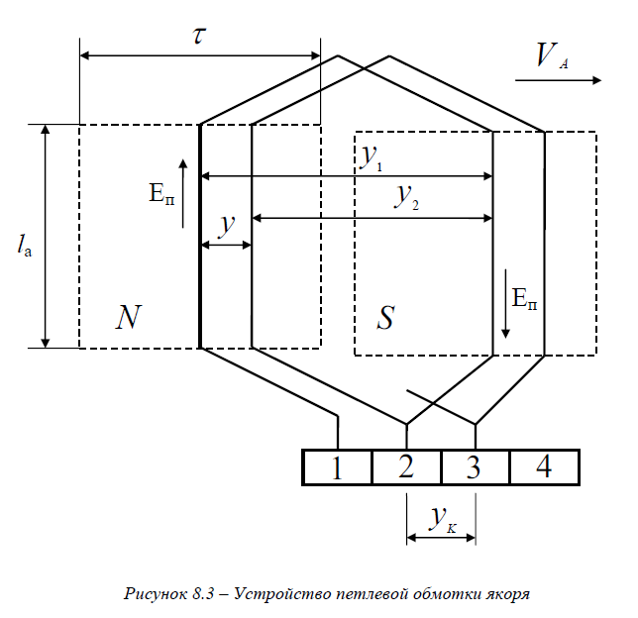
 |  | = |  | ЭДС двигателя |  |  |  |  |  |  |  |  | 209 |  | В |  |  | Eф |  |  |  |  |  |  |  |  |  |  |  |  |  |  |  |  |  |  | lп = lc |  |  |  |  |  |  |  |  | 0.09600 |  | Метр |  |  | lп |  |  |  |  |  |  |  |  | sinφ |  | 0.72 |  |  |  |  |  | 299.73699 |  | Ом |  |  | Xp |  |  |  |  |  |  |  |  |  |  |  |  | Допустимая плотность тока токопроводящей жилы j = ( 4,5 - 6,5 А/мм2 ) |  |  |  |  |  |  |  | 6.0 |  | А/мм2 |  |  | j |  |  |  |  |  |  |  |  |  |  |  | Полюсное деление |  |  |  |  |  |  |  | 0.94200 |  | Метр |  |  | τ
 |  |  |  |  |  |  |  |  |  |  |  |  |  |  |  |  |  |  |  |  |  |  |  |  |  |  |  |  |  |  |  |  |  |  |  |  |  |  |  |  |  |  |  |  |  |  |  |  |  |  |  |  |  |  |  |  |  |  |  | Zp |  | 414.11
 |  |  |  |  |  |  |  |  |  |  |  |  |  |  |  |  |  |  |  |  |  |  |  |  |  |  |  |  |  |  |  |  |  |  |  |  |  |  |  |  |  |  |  |  |  |  |  |  |  |  |  |  |  |  |  |  |  |  |  |  |  |  |  |  |  |  |  |  |  |  |  |  |  |  |  |  |  |  |  |  |  |  |  |  |  |  |  |  |  |  |  |  |  |  |  |  |  |  |  |  |  |  |  |  |  |  |  |  |  |  |  |  |  |  |  |  |  |  |  |  |  |  |  |  |  |  |  |  |  |  |  |  |  |  |  |  |  |  |  |  |  |  |  |  |  |  |  |  |  |  |  |  |  |  |  |  | 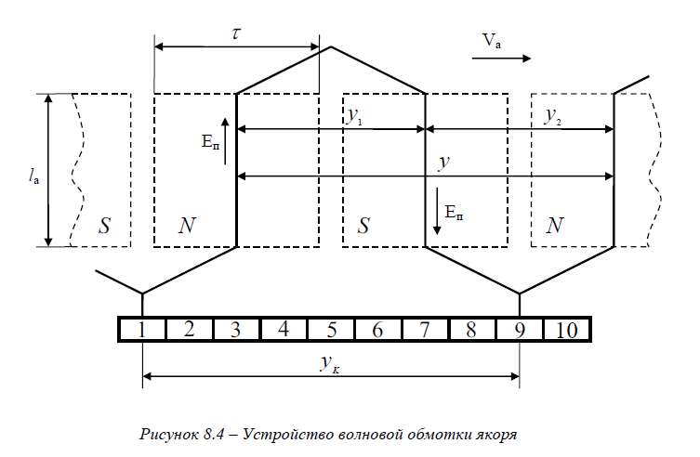
 |  |  |  | 4.1 |  |  | Kоб | 0.90 |  | Фм | 0.08 |  | Значение |  | Ед. Изм. |  | Обозначение |  |  |  | Формула |  |  |  |  |  |  |  |  |  |  |  |  |  |  |  |  |  |  |  |  |  |  |  |  |  |  |  |  |  |  |  |  |  |  |  |  |  |  | 23 |  |  | Uc | 298 |  | Iп | 0.80 | Значение |  | Ед. Изм. |  | Обозначение |  |  |  | Формула |  |  |  |  |  |  |  | 0.503 |  | 0.567 |  | 0.636 |  | 0.709 |  | 0.785 | 0.883 |  | 0.985 |  | 1.094 |  | 1.227 |  | 1.368 | 1.539 |  |  |  |  |  |  |  |  | *** |  |  | a | 2.000 |  | n | 10000 | Значение |  | Ед. Изм. |  | Обозначение |  |  |  | Формула
 |  | = |  | Wф | 13.08 |  |  |  |  |  |  |  | 209 |  | В |  |  | Eф |  |  |  |  |  |  |  |  |  |  |  |  |  |  |  |  |  |  |  |  |  |  |  |  |  |  |  |  |  |  |  |  |  |  |  |  |  |  |  | = |  |  |  |  |  |  |  |  |  | 373.41554 |  | Ом |  |  | Xc |  |  |  |  |  |  |  |  |  |  | 1.767 |  | 2.011 |  | 2.27 |  | 2.54 |  | 2.83 | 3.14 |  | 3.53 |  | 3.94 |  | 4.36 |  | 4.91 |  |  |  |  |  |  |  |  |  | Ф | 0.080 |  | Число проводников в пазах сердечника ротора |  |  |  |  | 24.2 |  | Целое число |  |  | N
 |  |  |  | f1 | 50.00 |  |  |  |  |  |  |  |  |  |  |  |  |  |  |  |  |  |  |  |  |  |  |  |  |  |  |  |  |  |  |  |  |  |  |  |  |  |  |  |  |  |  |  |  |  |  |  |  |  |  |  |  |  |  |  |  |  |  |  |  |  |  |  |  |  |  |  |  |  |  |  |  |  |  |  |  | Выборочное значение по таблице  |  |  |  | *** |  |  |  |  |  |  |  |  | Значение |  | Ед. Изм. |  | Обозначение |  |  | Выборочное |  |  |  |  |  |  |  |  | Ea | 161.33
 |  |  |  |  |  |  |  |  |  |  |  |  |  |  |  |  |  |  |  |  |  |  |  |  |  |  |  |  |  |  |  |  |  |  |  |  |  |  |  |  |  |  |  |  |  |  |  |  |  |  |  |  |  |  |  |  |  |  |  |  |  |  |  |  |  |  |  |  |  |  |  |  |  |  |  |  |  |  |  |  | = |  |  |  |  | Сечение одного проводника qэл по таблице 4 |  |  |  |  |  |  |  |  | 1.53900 |  | мм2 |  |  | qэл |  |  |  |  |  |  |  |  |  |  | p | 1.000
 |  |  |  | 5 |  |  | Eф | 209.00 |  | Wф | 13.08 |  | Значение |  | Ед. Изм. |  | Обозначение |  |  |  | Формула |  |  |  |  |  |  |  |  |  |  |  |  |  |  |  |  |  |  |  |  |  |  |  |  |  |  |  |  |  |  |  |  |  |  |  |  |  |  | 23.1 |  |  | С | 0.0000085286 |  |  |  | Значение |  | Ед. Изм. |  | Обозначение |  |  |  | Формула
 |  |  |  | ЭДС одного витка |  |  |  |  |  |  |  |  | 16 |  | В |  |  | Eb |  |  |  |  |  |  |  |  |  |  |  |  |  |  |  |  |  |  |  |  |  |  |  |  |  |  |  |  |  |  |  |  |  |  |  |  |  |  |  | = |  | f1 | 50.00 |  | Емкостное сопротивление |  |  |  |  | 373.41554 |  | Ом |  |  | Xc |  |  |  |  |  |  |  |  |  |  |  |  |  |  |  |  |  |  |  |  |  |  |  |  |  |  |  |  |  |  |  |  |  |  |  |  |  | *** |  |  |  |  |  |  |  | Значение |  | Ед. Изм. |  | Обозначение |  |  |  | Формула
 |  |  |  |  |  |  |  |  |  |  |  |  |  |  |  |  |  |  |  |  |  |  |  |  |  |  |  |  |  |  |  |  |  |  |  |  |  |  |  |  |  |  |  |  |  |  |  |  |  |  |  |  |  |  |  |  |  |  |  |  |  |  |  |  |  |  |  |  |  |  |  |  |  |  |  |  |  |  |  |  |  | Выборочное значение по таблице  |  |  |  | *** |  |  |  |  |  |  |  |  | Значение |  | Ед. Изм. |  | Обозначение |  |  |  |  |  |  |  |  |  |  |  | η | 0.600 |  | ЭДС сердечника якоря |  |  |  |  | 161.33 |  | В |  |  | Ea
 |  |  |  |  |  |  |  |  |  |  |  |  |  |  |  |  |  |  |  |  |  |  |  |  |  |  |  |  |  |  |  |  |  |  |  |  |  |  |  |  |  |  |  |  |  |  |  |  |  |  |  |  |  |  |  |  |  |  |  |  |  |  |  |  |  |  |  |  |  |  |  |  |  |  |  |  |  |  |  |  |  |  |  |  |  | Номинальный диаметр неизолированного проводника, мм |  |  |  |  |  |  |  |  | 1.40000 |  | мм |  |  | dп |  |  |  |  |  |  |  |  |  |  | U | 220 |  |  |  |  |  |  |  |  |  |  |  |  |  |  |  |  |  |  |  |  |  | Формула
 |  |  |  | 6 |  |  | Kоб | 0.90 |  | Фм | 0.08 |  | Значение |  | Ед. Изм. |  | Обозначение |  |  |  | Формула |  |  |  |  |  |  |  |  |  |  |  |  |  |  |  |  |  |  |  |  |  |  |  |  |  |  |  |  |  |  |  |  |  |  |  |  |  |  | 24 |  |  | f1 | 50.00 |  | Xc | 373.42 | Значение |  |  | Ед. Изм. |  | Обозначение |  |  |  | Формула |  |  |  |  |  |  |  |  |  |  |  |  |  |  |  |  |  |  |  |  |  |  |  |  |  |  |  |  |  |  |  |  |  |  |  |  |  |  |  |  |  |  |  |  |  |  |  |  |  |  |  |  |  |  |  |  |  |  |  | Константа |  | 9 |  |  | la | 0.072 |  |  |  |  | Значение |  | Ед. Изм. |  | Обозначение
 |  |  |  | Eф | 209.00 |  | число витков |  |  |  |  |  | 13.07558 |  | Витков |  |  | Wф |  |  |  |  |  |  |  |  |  |  |  |  |  |  |  |  |  |  |  |  |  |  |  |  |  |  |  |  |  |  |  |  |  |  |  |  |  |  |  |  |  | емкость конденсатора |  |  |  |  |  |  |  | 0.00000852860 |  |  | Ф |  |  | C |  |  |  |  |  |  |  |  |  |  |  |  |  |  |  |  |  |  |  |  |  |  |  |  |  |  |  |  |  |  |  |  |  |  |  |  | *** |  |  | Ea | 161.33 |  |  |  | Значение |  | Ед. Изм. |  | Обозначение |  |  |  | Формула |  |  |  |  |  |  |  |  |  |  |  | длина пазовой части витка lп = la |  |  |  |  |  |  |  |  | 0.07200 |  | Метр |  |  | lп
 |  |  |  | f1 | 50.00 |  |  |  |  |  |  |  |  |  |  |  |  |  |  |  |  |  |  |  |  |  |  |  |  |  |  |  |  |  |  |  |  |  |  |  |  |  |  |  |  |  |  |  |  |  |  |  |  |  |  |  |  |  |  |  |  |  |  |  |  |  |  |  |  |  |  |  |  |  |  |  |  |  |  |  |  | Выборочное значение по таблице  |  |  |  | *** |  |  |  |  |  |  |  |  | Значение |  | Ед. Изм. |  | Обозначение |  |  |  |  |  |  |  |  |  |  |  | N | 24.200 |  | ЭДС сердечника якоря |  |  |  |  | 26.7 |  | В |  |  | Eп
 |  |  |  |  |  |  |  |  |  |  |  |  |  |  |  |  |  |  |  |  |  |  |  |  |  |  |  |  |  |  |  |  |  |  |  |  |  |  |  |  |  |  |  |  |  |  |  |  |  |  |  |  |  |  |  |  |  |  |  |  |  |  |  |  |  |  |  |  |  |  |  |  |  |  |  |  |  |  |  |  |  |  |  |  |  | Среднее значение диаметра изолированного провода, мм |  |  |  |  |  |  |  |  | 1.48500 |  | мм |  |  | dиз |  |  |  |  |  |  |  |  |  |  | a | 2.000 |  |  |  |  |  |  |  |  |  |  |  |  |  |  |  |  |  |  |  |  | Формула |  |  |  |  |  |  |  |  |  |  |  |  |  |  |  |  |  |  |  |  |  |  | 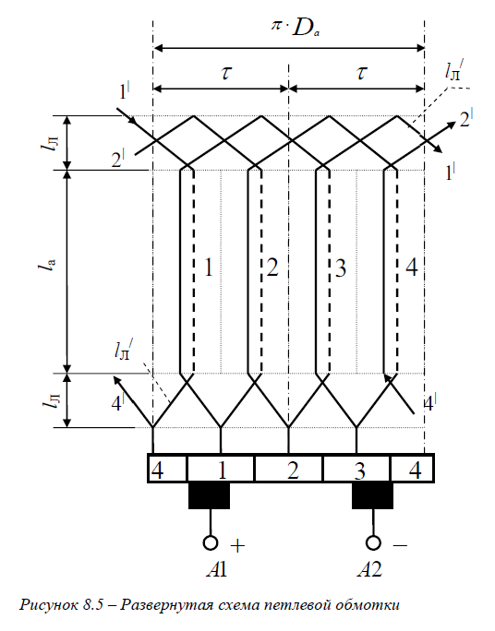 |  | 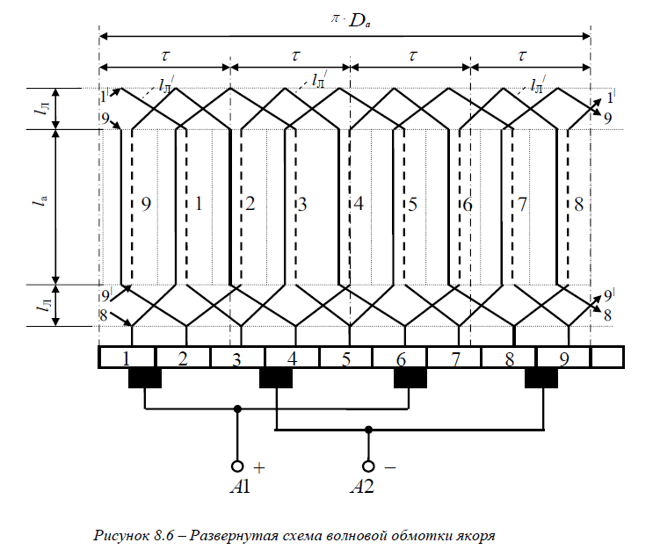
 |  |  | Константа |  | 7 |  |  |  |  |  |  |  |  | Значение |  | Ед. Изм. |  | Обозначение |  |  |  |  |  |  |  |  |  |  | Рисунок 6,2 развернутая схема обмоток статора |  |  |  |  |  |  |  |  |  |  |  |  |  |  | Рисунок 6.3 – Токовые цепи обмотки статора |  |  |  |  |  |  |  |  |  |  |  |  |  |  |  | 25 |  |  | lф | 3.01 |  |  |  | Значение |  | Ед. Изм. |  | Обозначение |  |  |  | Формула |  |  |  |  |  |  |  |  |  |  |  |  |  |  |  |  |  |  |  |  |  |  |  |  |  |  |  |  |  |  |  |  |  |  |  |  |  |  |  |  |  |  |  |  |  |  |  |  |  |  |  |  |  |  |  |  |  |  |  |  |  | 9 |  |  | la | 0.072 |  |  |  |  | Значение |  | Ед. Изм. |  | Обозначение |  |  | Формула
 |  |  |  |  | Обмоточный коэффициент примем Kоб = 0,9 |  |  |  |  |  |  |  |  | 0.9 |  | Дробное число |  |  | Kоб |  |  |  |  |  |  |  |  |  | 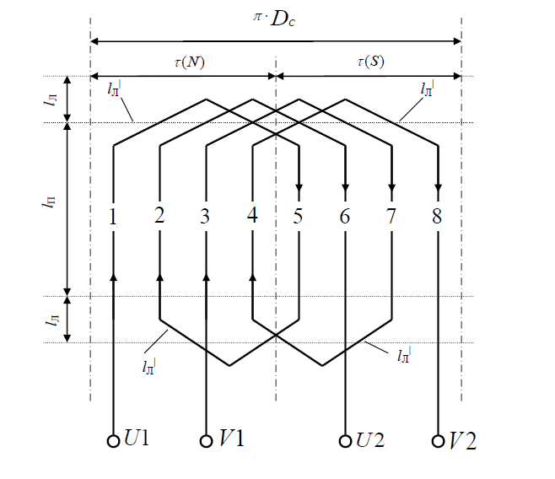 Константа |  |  |  |  |  |  |  |  |  |  |  |  |  |  | 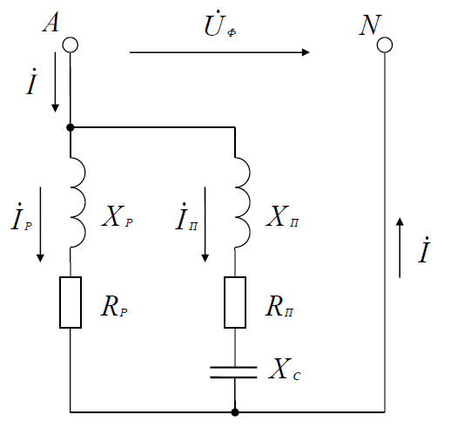 |  |  |  |  |  |  |  |  |  |  |  |  |  |  |  | Xc | 373.42 |  |  |  |  |  |  | 0.000005 |  | м3 |  |  | Vм |  |  |  |  |  |  |  |  |  |  |  |  |  |  |  |  |  |  |  |  |  |  |  |  |  |  |  |  |  |  |  |  |  |  |  |  |  | *** |  |  |  |  |  |  |  | Значение |  | Ед. Изм. |  | Обозначение |  |  |  | Формула |  |  |  |  |  |  |  |  |  |  | длина в передней и задней части лобовых обмоток |  |  |  |  |  |  |  |  | 0.01440 |  | Метр |  |  | lл
 |  |  |  |  |  |  |  |  |  |  |  |  |  |  |  |  |  |  |  |  |  |  |  |  |  |  |  |  |  |  |  |  |  |  |  |  |  |  |  |  |  |  |  |  |  |  |  |  |  |  |  |  |  |  |  |  |  |  |  | dп | 1.40 |  |  |  |  |  |  |  |  |  |  |  |  |  |  |  |  |  |  |  |  |  |  |  |  |  |  |  |  |  |  |  |  |  |  |  |  |  |  |  |  |  |  |  |  |  |  |  |  |  | Eп | 26.67 |  | ЭДС Es |  |  |  |  | 53.3 |  | В |  |  | Es
 |  |  |  |  |  |  |  |  |  |  |  |  |  |  |  |  |  |  |  |  |  |  |  |  |  |  |  |  |  |  |  |  |  |  |  |  |  |  |  |  |  |  |  |  |  |  |  |  |  |  |  |  |  |  |  |  |  |  |  |  |  |  |  |  |  |  |  |  |  |  |  |  |  |  |  |  |  |  |  |  |  |  |  |  |  |  |  |  |  |  |  |  |  |  |  |  |  |  |  |  |  |  |  |  |  |  |  |  |  |  | Ws | 1
 |  |  |  | 8 |  |  | Nф | 418.00 |  | Zф | 12.00 |  | Значение |  | Ед. Изм. |  | Обозначение |  |  |  | Формула |  |  |  |  |  |  |  |  |  |  |  |  |  |  |  |  |  |  |  |  |  |  |  |  |  |  |  |  |  |  |  |  |  |  |  |  |  |  | 26 |  |  | γм | 8900.00 |  | Vм | 0.000005 | Значение |  | Ед. Изм. |  | Обозначение |  |  |  | Формула |  |  |  |  |  |  |  |  |  |  |  |  |  |  |  |  |  |  |  |  |  |  |  |  |  |  |  |  |  |  |  |  |  |  |  |  |  |  |  |  |  |  |  |  |  |  |  |  |  |  |  |  |  |  |  |  |  |  |  |  |  | *** |  |  |  |  |  |  |  |  | Значение |  | Ед. Изм. |  | Обозначение |  |  | Формула
 |  |  |  | Число проводников в фазной обмотке на один паз |  |  |  |  |  |  |  |  | 35 |  | Целое число |  |  | Nп |  |  |  |  |  |  |  |  |  |  |  |  |  |  |  |  |  |  |  |  |  |  |  |  |  |  |  |  |  |  |  |  |  |  |  |  |  |  |  |  |  |  |  |  |  |  |  |  |  | 0.04125 |  | Кг |  |  | mм |  |  |  |  |  |  |  |  |  |  |  |  |  |  |  |  |  |  |  |  |  |  |  |  |  |  |  |  |  |  |  |  |  |  |  |  |  | *** |  |  | n | 10000 |  |  |  | Значение |  | Ед. Изм. |  | Обозначение |  |  |  | Формула |  |  |  |  |  |  |  |  |  |  | lср | 0.173 |  |  |  |  |  |  |  | 0.17280 |  | Метр |  |  | lo
 |  |  |  |  |  |  |  |  |  |  |  |  |  |  |  |  |  |  |  |  |  |  |  |  |  |  |  |  |  |  |  |  |  |  |  |  |  |  |  |  |  |  |  |  |  |  |  |  |  |  |  |  |  |  |  |  |  |  |  |  |  |  |  |  |  |  |  |  |  |  |  |  |  |  |  |  |  |  |  |  |  |  |  |  |  |  |  |  |  |  |  |  |  |  |  |  |  |  |  |  |  |  |  |  |  |  |  |  |  |  | Ea | 161.33 |  |  |  |  |  |  | 0.20167 |  | Дробное число |  |  | СE |  |  |  |  |  |  |  |  |  |  |  |  |  | Ws | 1
 |  |  |  |  |  |  |  |  |  |  |  |  |  |  |  |  |  |  |  |  |  |  |  |  |  |  |  |  |  |  |  |  |  |  |  |  |  |  |  |  |  |  |  |  |  |  |  |  |  |  |  |  |  |  |  |  |  |  |  |  |  |  |  |  |  |  |  |  |  |  |  |  |  |  |  |  |  |  |  |  |  |  |  |  |  |  |  |  |  |  |  |  |  |  |  |  |  |  |  |  |  |  |  |  |  |  |  |  |  |  | Ф | 0.080
 |  |  | Выборочное Дробное число ℝ |  |  |  | 9 |  |  |  |  |  |  |  |  | Значение |  | Ед. Изм. |  | Обозначение |  |  |  |  |  |  |  |  |  |  |  |  |  |  |  |  |  |  |  |  |  |  |  |  |  |  |  |  |  |  |  |  |  |  |  |  |  |  | Константа |  | *** |  |  |  |  |  |  |  | Значение |  | Ед. Изм. |  | Обозначение |  |  |  |  |  |  |  |  |  |  | Спец Маш 58 страница |  |  |  |  |  |  |  |  |  |  |  |  |  |  |  |  |  |  |  |  |  |  |  |  |  |  |  |  |  |  |  |  |  |  |  |  |  |  |  |  |  |  |  |  |  |  |  |  |  |  |  |  |  | *** |  |  |  |  |  |  |  |  | Значение |  | Ед. Изм. |  | Обозначение |  |  | Формула
 |  | = |  |  |  |  | Фм = 0,07 - 0,09 Вб |  |  |  |  |  |  |  |  | 0.08000 |  | Вб |  |  | Фм |  |  |  |  |  |  |  |  |  |  |  |  |  |  |  |  |  |  |  |  |  |  |  |  |  |  |  |  |  |  |  |  |  |  |  |  |  |  |  | Плотность меди |  |  |  |  |  |  |  | 8900 |  | Кг/м3 |  |  | γм |  |  |  |  |  |  |  |  |  | Таблица брадиса sin, cos |  |  |  |  |  |  |  |  |  |  |  |  |  |  |  |  |  |  |  |  |  |  |  |  |  |  | *** |  |  |  |  |  |  |  | Значение |  | Ед. Изм. |  | Обозначение |  |  |  | Формула |  |  |  |  |  |  |  |  |  |  | lп | 0.072 |  |  |  |  |  |  |  | 0.17280 |  | Метр |  |  | lo
 |  |  |  |  |  |  |  |  |  |  |  |  |  |  |  |  |  |  |  |  |  |  |  |  |  |  |  |  |  |  |  |  |  |  |  |  |  |  |  |  |  |  |  |  |  |  |  |  |  |  |  |  |  |  |  |  |  |  |  |  |  |  |  |  |  |  |  |  |  |  |  |  |  |  |  |  |  |  |  |  |  |  |  | Таблица брадиса tg, ctg |  |  |  |  |  |  |  |  |  |  |  |  |  |  |  |  |  |  |  |  |  |  |  |  |  |  | K | 13.000 |  |  |  |  |  |  | 1 |  | Целое число |  |  | Ws |  |  |  |  |  |  |  |  |  |  |  |  |  | lл | 0.014 |  |  |  |  |  |  |  |  |  |  |  |  |  |  |  |  |  |  |  |  |  | 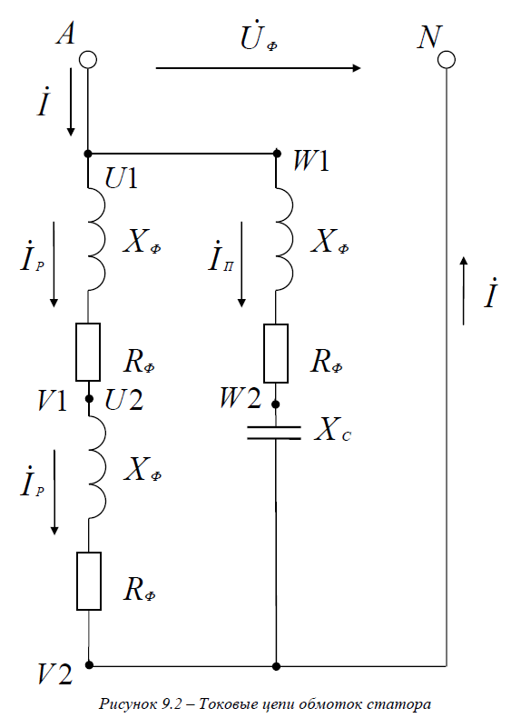
 |  |  |  |  |  |  |  |  |  |  |  |  |  |  |  |  |  |  |  |  |  |  |  |  |  |  |  |  |  |  |  |  |  |  |  |  |  |  |  |  |  |  |  |  |  |  |  |  |  |  |  |  |  |  |  |  |  |  |  |  |  |  |  |  |  |  |  |  |  |  |  |  |  |  |  |  |  |  |  |  |  |  |  |  |  |  |  |  |  |  |  |  |  |  |  |  |  |  |  |  |  |  |  |  |  |  |  |  |  |  | N | 24.200
 |  |  |  | 9.1 |  |  | Wф | 209.00 |  |  |  |  | Значение |  | Ед. Изм. |  | Обозначение |  |  |  | Формула |  |  |  |  |  |  |  |  |  |  |  |  |  |  |  |  |  |  |  |  |  |  |  |  |  |  |  |  |  |  |  |  |  |  |  |  |  | Константа |  | *** |  |  | γм | 8900.00 |  |  |  | Значение |  | Ед. Изм. |  |  | Обозначение |  |  |  |  |  |  |  |  |  |  |  |  |  |  |  |  |  |  |  |  |  |  |  |  |  |  |  |  |  |  |  |  |  |  |  |  |  |  |  |  |  |  |  |  |  |  |  |  |  |  |  |  |  |  |  |  |  |  |  |  |  |  |  |  |  |  |  |  |  |  |  |  |  |  |  |  |  |  |  |  |  |  |  |  |  |  |  | 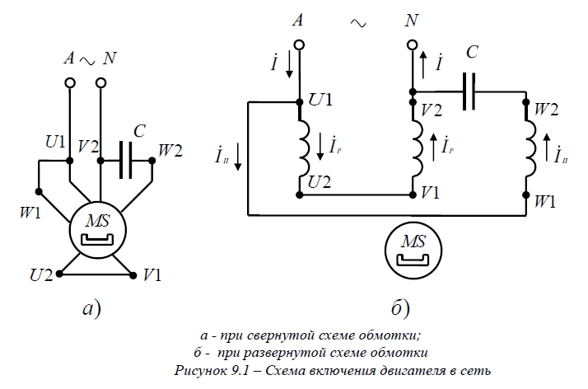
 |  | = |  | I | 0.96 |  |  |  |  |  |  |  | 0.00666 |  |  |  |  | Ф |  |  |  |  |  |  |  |  |  |  |  |  |  |  |  |  |  |  |  |  |  |  |  |  |  |  |  |  |  |  |  |  |  |  |  |  |  |  |  |  |  |  | Удельное сопротивление меди |  |  |  |  |  |  |  | 1.75 |  | Ом∙мм2/м |  |  |  | ρм |  |  |  |  |  |  |  |  |  |  |  |  |  |  |  |  |  |  |  |  |  |  |  |  |  |  |  |  |  |  |  |  |  |  |  | *** |  |  |  |  |  |  |  | Значение |  | Ед. Изм. |  | Обозначение |  |  |  | Формула
 |  |  |  | Rм | 30000.00 |  |  |  |  |  |  |  |  |  |  |  |  |  |  |  |  |  |  |  |  |  |  |  |  |  |  |  |  |  |  |  |  |  |  |  |  |  |  |  |  |  |  |  |  |  |  |  |  |  |  |  |  |  |  |  |  |  |  |  |  |  |  |  |  |  |  |  |  |  |  |  |  |  |  |  |  |  |  |  |  |  |  |  |  |  |  |  |  |  |  |  |  |  |  |  |  |  |  |  |  |  |  |  |  |  | η | 0.600 |  | Расчетная мощность |  |  |  |  | 360 |  | Вт |  |  | P1
 |  |  |  |  |  |  |  |  |  |  |  |  |  |  |  |  |  |  |  |  |  |  |  |  |  |  |  |  |  |  |  |  |  |  |  |  |  |  |  |  |  |  |  |  |  |  |  |  |  |  |  |  |  |  |  |  |  |  |  |  |  |  |  |  |  |  |  |  |  |  |  |  |  |  |  |  |  |  |  |  |  |  |  |  |  |  |  |  |  |  |  |  |  |  |  |  |  |  |  |  |  |  |  |  |  |  |  |  |  |  | P2 | 600
 |  |  |  | 10 |  |  | Wф | 209.00 |  |  |  |  | Значение |  | Ед. Изм. |  | Обозначение |  |  |  | Формула |  |  |  |  |  |  |  |  |  |  |  |  |  |  |  |  |  |  |  |  |  |  |  |  |  |  |  |  |  |  |  |  |  |  |  |  |  |  | 27 |  |  | Uф | 220.00 |  | I | 0.96 | Значение |  | Ед. Изм. |  | Обозначение |  |  |  | Формула
 |  |  |  | Общее число проводников в фазной обмотке |  |  |  |  |  |  |  |  | 418 |  | Целое число |  |  | Nф |  |  |  |  |  |  |  |  |  |  |  |  |  |  |  |  |  |  |  |  |  |  |  |  |  |  |  |  |  |  |  |  |  |  |  |  |  |  |  |  |  |  |  |  |  |  |  |  |  | 230.06133 |  | Ом |  |  | Zф |  |  |  |  |  |  |  |  |  |  |  |  |  |  |  |  |  |  |  |  |  |  |  |  |  |  |  |  |  |  |  |  |  |  |  |  |  | *** |  |  |  |  |  |  |  | Значение |  | Ед. Изм. |  | Обозначение |  |  |  | Формула
 |  |  |  |  |  |  |  |  |  |  |  |  |  |  |  |  |  |  |  |  |  |  |  |  |  |  |  |  |  |  |  |  |  |  |  |  |  |  |  |  |  |  |  |  |  |  |  |  |  |  |  |  |  |  |  |  |  |  |  |  |  |  |  |  |  |  |  |  |  |  |  |  |  |  |  |  |  |  |  |  |  |  |  |  |  |  |  |  |  |  |  |  |  |  |  |  |  |  |  |  |  |  |  |  |  |  |  |  |  |  | P1 | 360 |  | Величина тока из сети |  |  |  |  | 1.63636 |  | А |  |  | Ia
 |  |  |  |  |  |  |  |  |  |  |  |  |  |  |  |  |  |  |  |  |  |  |  |  |  |  |  |  |  |  |  |  |  |  |  |  |  |  |  |  |  |  |  |  |  |  |  |  |  |  |  |  |  |  |  |  |  |  |  |  |  |  |  |  |  |  |  |  |  |  |  |  |  |  |  |  |  |  |  |  |  |  |  |  |  |  |  |  |  |  |  |  |  |  |  |  |  |  |  |  |  |  |  |  |  |  |  |  |  |  | U | 220 |  |  |  |  |  |  |  |  |  |  |  |  |  |  |  |  |  |  |  |  |  | Рисунок 8,1 - Схема подключения двигателя к сети |  |  |  |  |  | Рисунок 8,1 - Схема замещения цепи обмотки якоря
 |  |  |  | 11 |  |  | I | 0.96 |  |  |  |  | Значение |  | Ед. Изм. |  | Обозначение |  |  |  | Формула |  |  |  |  |  |  |  |  |  |  |  |  |  |  |  |  |  |  |  |  |  |  |  |  |  |  |  |  |  |  |  |  |  |  |  |  |  |  | 28 |  |  | Fп | 0.16 |  |  |  | Значение |  | Ед. Изм. |  | Обозначение |  |  |  | Формула |  |  |  |  |  |  |  |  |  |  |  |  |  |  |  |  |  |  |  |  |  |  |  |  |  |  |  |  |  |  |  |  |  |  |  |  |  |  |  |  |  |  |  |  |  |  |  |  |  |  |  |  |  |  |  |  |  | 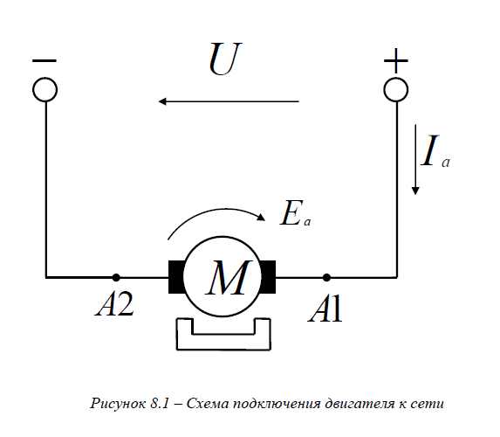 |  |  |  |  |  | 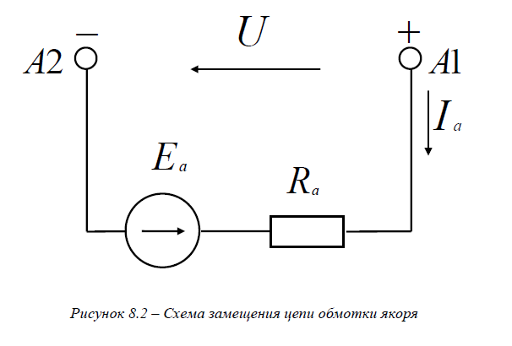
 |  |  |  | Ток рабочий |  |  |  |  |  |  |  |  | 0.53126 |  |  |  |  | Iр |  |  |  |  |  |  |  |  |  |  |  |  |  |  |  |  |  |  |  |  |  |  |  |  |  |  |  |  |  |  |  |  |  |  |  |  |  |  |  |  |  | ρм | 1.75 |  |  |  |  |  |  | 33.07909 |  | Ом |  |  | Rф |  |  |  |  |  |  |  |  |  |  |  |  |  |  |  |  |  |  |  |  |  |  |  |  |  |  |  |  |  |  |  |  |  |  |  |  | Константа |  | *** |  |  |  |  |  |  |  | Значение |  | Ед. Изм. |  |  | Обозначение
 |  |  |  |  |  |  |  |  |  |  |  |  |  |  |  |  |  |  |  |  |  |  |  |  |  |  |  |  |  |  |  |  |  |  |  |  |  |  |  |  |  |  |  |  |  |  |  |  |  |  |  |  |  |  |  |  |  |  |  | lф | 3.01 |  |  |  |  |  |  |  |  |  |  |  |  |  |  |  |  |  |  |  |  |  |  |  |  |  |  |  |  |  |  |  |  |  |  |  |  |  |  |  |  |  |  |  |  |  |  |  |  |  |  | Удельное сопротивление меди |  |  |  |  |  |  |  | 1.75 |  | Ом∙мм2/м |  |  |  | ρм

 |  |  |  | 12 |  |  |  |  |  |  |  |  | Значение |  | Ед. Изм. |  | Обозначение |  |  |  |  | Формула |  |  |  |  |  |  |  |  |  |  |  |  |  |  |  |  |  |  |  |  |  |  |  |  |  |  |  |  |  |  |  |  |  |  |  |  |  | 29 |  |  | Zф | 230.06 |  | Rф | 33.08 | Значение |  | Ед. Изм. |  | Обозначение |  |  |  | Формула
 |  |  |  | P2 |  | 90.00 |  | Расчетная мощность |  |  |  |  | 145.16 |  | Вт |  |  | P1|РАСЧ |  |  |  |  |  |  |  |  |  |  |  |  |  |  |  |  |  |  |  |  |  |  |  |  |  |  |  |  |  |  |  |  |  |  |  |  |  |  |  |  |  |  |  |  |  |  |  |  |  | 227.67080 |  | Ом |  |  | Xф |  |  |  |  |  |  |  |  |  |  |  |  |  |  |  |  |  |  |  |  |  |  |  |  |  |  |  |  |  |  |  |  |  |  |  |  | Константа |  | *** |  |  |  |  |  |  |  | Значение |  | Ед. Изм. |  | Обозначение
 |  |  |  | η |  | 0.62 |  |  |  |  |  |  |  |  |  |  |  |  |  |  |  |  |  |  |  |  |  |  |  |  |  |  |  |  |  |  |  |  |  |  |  |  |  |  |  |  |  |  |  |  |  |  |  |  |  |  |  |  |  |  |  |  |  |  |  |  |  |  |  |  |  |  |  |  |  |  |  |  |  |  |  |  |  |  |  |  |  |  |  |  |  |  |  |  |  |  |  |  |  |  |  |  |  |  |  |  |  |  |  |  |  | Плотность меди |  |  |  |  |  |  |  | 8900 |  | Кг/м3 |  |  | γм

 |  |  |  | 13 |  |  |  |  |  |  |  |  | Значение |  | Ед. Изм. |  | Обозначение |  |  |  | Формула
 |  | = |  | P1|РАСЧ |  | 145.16 |  | Ток обычный |  |  |  |  | 0.95627 |  | А |  |  | I |  |  |  |  |  |  |  |  |  |  |  |  |  |  |  |  |  |  |  |  |  |  |  |  | Zp = Zп |  | 414.11 |  |  |  |  |  |  |  |  |  |  |  |  |  |  |  |  |  |  |  |  |  |  |  |  |  |  |  |  |  |  |  |  |  |  |  |  |  |  |  |  |  |  |  |  |  |  |  |  |  |  |  |  |  |  |  |  |  |  |  |  |  |  |  |  |  | *** |  |  |  |  |  |  |  | Значение |  | Ед. Изм. |  | Обозначение |  |  |  | Формула
 |  |  |  | Uф |  | 220.00 |  |  |  |  |  |  |  |  |  |  |  |  |  |  |  |  |  |  |  |  |  |  |  |  |  |  |  |  |  |  |  |  |  |  |  |  |  |  |  |  |  |  |  |  | Uф | 220.00 |  |  |  |  |  |  |  | Рисунок 6.4 – Векторная диаграмма для цепей обмотки статора |  |  |  |  |  |  |  |  |  |  |  |  |  |  |  |  |  |  |  |  |  |  |  |  |  |  |  |  |  |  |  |  |  |  |  |  |  |  |  |  |  |  |  |  |  |  |  |  |  |  | Ia | 1.636 |  |  |  |  |  |  | 0.40909 |  | А |  |  | ia
 |  |  |  | cosφ |  | 0.69 |  |  |  |  |  |  |  |  |  |  |  |  |  |  |  |  |  |  |  |  |  |  |  |  |  |  |  |  |  |  |  |  |  |  |  |  |  |  |  |  |  |  |  |  | I | 0.96 |  |  |  |  |  |  |  | 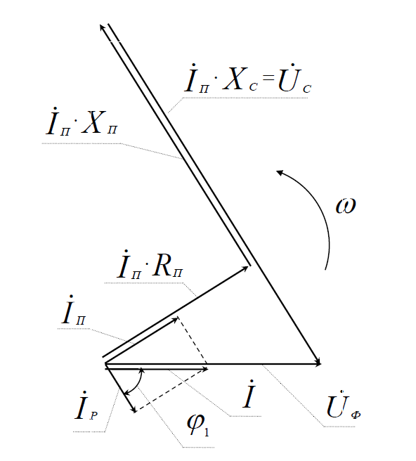 |  |  |  |  |  |  |  |  |  |  |  |  |  |  |  |  |  |  |  |  |  |  |  |  |  |  |  |  |  |  |  |  |  |  |  |  |  |  |  |  |  |  |  |  |  |  |  |  |  |  | a | 2.000

 |  |  |  | 13.1 |  |  | Iр | 0.53 |  | Iп | 0.80 |  | Значение |  | Ед. Изм. |  | Обозначение |  |  |  | Формула |  |  |  |  |  |  |  |  |  |  |  |  |  |  |  |  |  |  |  |  |  | Xp = Xп |  | 299.74 |  |  |  |  |  | φ | 59 |  |  |  |  |  |  |  |  |  |  |  |  |  |  |  |  |  |  |  |  |  |  |  |  |  |  |  |  |  |  |  |  |  |  |  |  |  |  |  |  |  |  |  |  |  |  |  |  |  |  |  |  |  |  |  |  |  | Выборочное Дробное число ℝ |  |  | Константа |  | 2 |  |  |  |  |  |  |  | Значение |  | Ед. Изм. |  | Обозначение
 |  | = |  | Проверочное значение обычного тока |  |  |  |  |  |  |  |  | 0.95774 |  | Метр |  |  | I |  |  |  |  |  |  |  |  |  |  |  |  |  |  |  |  |  |  |  |  |  |  |  |  |  |  |  |  |  |  |  |  | ω | 314 |  |  |  |  |  |  |  |  |  |  |  |  |  |  |  |  |  |  |  |  |  |  |  |  |  |  |  |  |  |  |  |  |  |  |  |  |  |  |  |  |  |  |  |  |  |  |  |  |  |  |  |  |  |  |  |  |  |  |  |  |  |  | Допустимая плотность тока токопроводящей жилы j = ( 4,5 - 6,5 А/мм2 ) |  |  |  |  |  |  |  | 4.5 |  | A/мм2 |  |  | j
 |  |  |  |  |  |  |  |  |  |  |  |  |  |  |  |  |  |  |  |  |  |  |  |  |  |  |  |  |  |  |  |  |  |  |  |  |  |  |  |  |  |  | Rp = Rп |  | 285.73618

 |  |  |  | 14 |  |  | Iр | 0.53 |  |  |  |  | Значение |  | Ед. Изм. |  | Обозначение |  |  |  | Формула |  |  |  |  |  |  |  |  |  |  |  |  |  |  |  |  |  |  |  |  |  |  | Iр | 0.53 |  |  |  |  |  |  |  |  |  |  |  |  |  |  |  |  |  |  |  |  |  |  |  |  |  |  |  |  |  |  |  |  |  |  |  |  |  |  |  |  |  |  |  |  |  |  |  |  |  |  |  |  |  |  |  |  |  |  |  |  |  |  |  |  |  | *** |  |  | Fп | 0.173 |  |  |  | Значение |  | Ед. Изм. |  | Обозначение |  |  |  | Формула |  |  |  | i | В расчете используется величина активного сопротивления рассчитанная по данной формуле
 |  |  |  |  |  |  |  |  |  |  |  |  | 0.79689 |  | А |  |  | Iп |  |  |  |  |  |  |  |  |  |  |  |  |  |  |  |  |  |  |  |  |  |  |  |  |  | Iп | 0.80 |  |  |  |  |  |  |  |  |  |  |  |  |  |  |  |  |  |  |  |  |  |  |  |  |  |  |  |  |  |  |  |  |  |  |  |  |  |  |  |  |  |  |  |  |  |  |  |  |  |  |  |  |  |  |  |  |  |  |  |  |  |  |  | = |  | lo | 0.173 |  |  |  |  |  |  | 0.30240 |  | Ом |  |  | Ra
 |  |  |  |  |  |  |  |  |  |  |  |  |  |  |  |  |  |  |  |  |  |  |  |  |  |  |  |  |  |  |  |  |  |  |  |  |  |  |  |  |  |  |  |  |  |  |  |  |  | ? | Неизвесная величина |  |  | ? | Неизвесная величина |  |  |  |  |  |  |  |  |  |  |  |  |  |  |  |  |  |  |  |  |  |  |  |  |  |  |  |  |  |  |  |  |  |  |  |  |  |  |  |  |  |  |  |  |  |  |  |  |  |  |  |  |  |  |  | ρм | 1.750
 |  |  |  |  |  |  |  |  |  |  |  |  |  |  |  |  |  |  |  |  |  |  |  |  |  |  |  |  |  |  |  |  |  |  |  |  |  |  |  |  |  |  |  |  |  |  |  |  |  | Xc | 373.42 |  |  | Uc | 298
 |  |  |  |  |  |  |  |  |  |  |  |  |  |  |  |  |  |  |  |  |  |  |  |  |  |  |  |  |  |  |  |  |  |  |  |  |  |  |  |  |  |  |  |  |  |  |  |  |  |  |  |  |  |  |  |  |  |  |  |  |  |  |  |  |  |  |  |  |  |  |  |  |  |  |  |  |  |  |  |  |  |  |  |  |  |  |  |  |  |  |  |  |  |  |  |  |  |  |  |  |  |  |  |  |  |  |  |  |  |  | *** |  |  | Ia | 1.636 |  |  |  | Значение |  | Ед. Изм. |  | Обозначение |  |  |  | Формула |  |  |  | i | Эти величины одинаково обозначаются, но по факту они не равны
 |  |  |  |  |  |  |  |  |  |  |  |  |  |  |  |  |  |  |  |  |  |  |  |  |  |  |  |  |  |  |  |  |  |  |  |  |  |  |  |  |  |  |  |  |  |  |  |  |  |  |  |  |  |  |  |  |  |  |  |  |  |  |  |  |  |  |  |  |  |  |  |  |  |  |  |  |  |  |  |  |  |  |  |  |  |  |  |  |  |  |  |  |  |  |  |  |  |  |  |  |  |  |  |  |  |  |  |  | = |  | Ea | 161.33 |  | Данная формула расчета активного сопротивления которая выводится из уровнения она не задествована |  |  |  |  | 35.85185 |  | Ом |  |  | Ra
 |  |  |  |  |  |  |  |  |  |  |  |  |  |  |  |  |  |  |  |  |  |  |  |  |  |  |  |  |  |  |  |  |  |  |  |  |  |  |  |  |  |  |  |  |  |  |  |  |  |  |  |  |  |  |  |  |  |  |  |  |  |  |  |  |  |  |  |  |  |  |  |  |  |  |  |  |  |  |  |  |  |  |  |  |  |  |  |  |  |  |  |  |  |  |  |  |  |  |  |  |  |  |  |  |  |  |  |  |  |  | U | 220
 |  |  |  |  |  |  |  |  |  |  |  |  |  |  |  |  |  |  |  |  |  |  |  |  |  |  |  |  |  |  |  |  |  |  |  |  |  |  |  |  |  |  |  |  |  |  |  |  |  |  |  |  |  | Uc | #NUM!
 |  |  |  |  |  |  |  |  |  |  |  |  |  |  |  |  |  |  |  |  |  |  |  |  |  |  |  |  |  |  |  |  |  |  |  |  |  |  |  |  |  |  |  |  |  |  |  |  |  |  |  |  |  |  |  |  |  |  |  |  |  |  |  |  |  |  |  |  |  |  |  |  |  |  |  |  |  |  |  |  |  |  |  |  |  |  |  |  |  |  |  |  |  |  |  |  |  |  |  |  |  |  |  |  |  |  |  |  |  |  | *** |  |  |  |  |  |  |  | Значение |  | Ед. Изм. |  | Обозначение |  |  |  | Формула
 |  |  |  |  |  |  |  |  |  |  |  |  |  |  |  |  |  |  |  |  |  |  |  |  |  |  |  |  |  |  |  |  |  |  |  |  |  |  |  |  |  |  |  |  |  |  |  |  |  |  |  |  |  |  |  |  |  |  |  |  |  |  |  |  |  |  |  |  |  |  |  |  |  |  |  |  |  |  |  |  |  |  |  |  |  |  |  |  |  |  |  |  |  |  |  |  |  |  |  |  |  |  |  |  |  |  |  |  |  |  | Ra | 0.302 |  |  |  |  |  |  | 727.51 |  | A |  |  | Iап
 |  |  |  |  |  |  |  |  |  |  |  |  |  |  |  |  |  |  |  |  |  |  |  |  |  |  |  |  |  |  |  |  |  |  |  |  |  |  |  |  |  |  |  |  |  |  |  |  |  |  |  |  |  |  |  |  |  |  |  |  |  |  |  |  |  |  |  |  |  |  |  |  |  |  |  |  |  |  |  |  |  |  |  |  |  |  |  |  |  |  |  |  |  |  |  |  |  |  |  |  |  |  |  |  |  |  |  |  |  |  | U | 220

 |  |  |  |  |  |  |  |  |  |  |  |  |  |  |  |  |  |  |  |  |  |  |  |  |  |  |  |  |  |  |  |  |  |  |  |  |  |  |  |  |  |  |  |  |  |  |  |  |  |  |  |  |  |  |  |  |  |  |  |  |  |  |  |  |  |  |  |  |  |  |  |  |  |  |  |  |  |  |  |  |  |  |  |  |  |  |  |  |  |  |  |  |  |  |  |  |  |  |  |  |  |  |  |  |  |  |  |  |  |  | *** |  |  | nн = n |  | 10000 |  |  | Значение |  | Ед. Изм. |  | Обозначение |  |  |  | Формула
 |  |  |  |  |  |  |  |  |  |  |  |  |  |  |  |  |  |  |  |  |  |  |  |  |  |  |  |  |  |  |  |  |  |  |  |  |  |  |  |  |  |  |  |  |  |  |  |  |  |  |  |  |  |  |  |  |  |  |  |  |  |  |  |  |  |  |  |  |  |  |  |  |  |  |  |  |  |  |  |  |  |  |  |  |  |  |  |  |  |  |  |  |  |  |  |  |  |  |  |  |  |  |  |  |  |  |  |  |  |  | угловая скорость |  |  |  |  |  |  |  | 1046.7 |  | Рад/с |  |  | ωН |  |  |  |  |  |  |  |  |  |  |  |  |  |  |  |  |  |  |  |  |  |  |  |  |  |  |  |  |  |  |  |  |  |  |  | 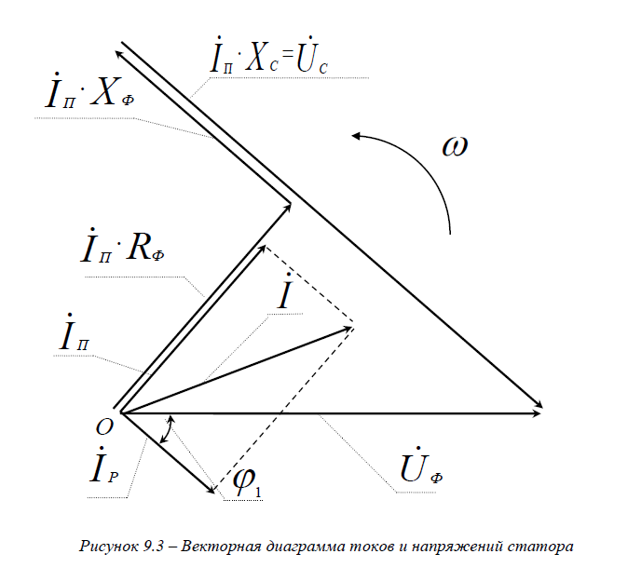

 |  |  |  |  |  |  |  |  |  |  |  |  |  |  |  |  |  |  |  |  |  |  |  |  |  |  |  |  |  |  |  |  |  |  |  |  |  |  |  |  |  |  |  |  |  |  |  |  |  |  |  |  |  |  |  |  |  |  |  |  |  |  |  |  |  |  |  |  |  |  |  |  |  |  |  |  |  |  |  |  |  |  |  |  |  |  |  |  |  |  |  |  |  |  |  |  |  |  |  |  |  |  |  |  |  |  |  |  |  |  | *** |  |  |  |  |  |  |  | Значение |  | Ед. Изм. |  | Обозначение |  |  |  | Формула
 |  |  |  |  |  |  |  |  |  |  |  |  |  |  |  |  |  |  |  |  |  |  |  |  |  |  |  |  |  |  |  |  |  |  |  |  |  |  |  |  |  |  |  |  |  |  |  |  |  |  |  |  |  |  |  |  |  |  |  |  |  |  |  |  |  |  |  |  |  |  |  |  |  |  |  |  |  |  |  |  |  |  |  |  |  |  |  |  |  |  |  |  |  |  |  |  |  |  |  |  |  |  |  |  |  |  |  |  |  |  | j | 4.5000 |  | поперечное сечение токопроводящей жилы |  |  |  |  | 0.00009 |  | м2 |  |  | Fп
 |  |  |  |  |  |  |  |  |  |  |  |  |  |  |  |  |  |  |  |  |  |  |  |  |  |  |  |  |  |  |  |  |  |  |  |  |  |  |  |  |  |  |  |  |  |  |  |  |  |  |  |  |  |  |  |  |  |  |  |  |  |  |  |  |  |  |  |  |  |  |  |  |  |  |  |  |  |  |  |  |  |  |  |  |  |  |  |  |  |  |  |  |  |  |  |  |  |  |  |  |  |  |  |  |  |  |  |  |  |  | ia | 0.4091

 |  |  |  |  |  |  |  |  |  |  |  |  |  |  |  |  |  |  |  |  |  |  |  |  |  |  |  |  |  |  |  |  |  |  |  |  |  |  |  |  |  |  |  |  |  |  |  |  |  |  |  |  |  |  |  |  |  |  |  |  |  |  |  |  |  |  |  |  |  |  |  |  |  |  |  |  |  |  |  |  |  |  |  |  |  |  |  |  |  |  |  |  |  |  |  |  |  |  |  |  |  |  |  |  |  |  |  |  |  |  | *** |  |  |  |  |  |  |  | Значение |  | Ед. Изм. |  | Обозначение |  |  |  | Формула
 |  |  |  |  |  |  |  |  |  |  |  |  |  |  |  |  |  |  |  |  |  |  |  |  |  |  |  |  |  |  |  |  |  |  |  |  |  |  |  |  |  |  |  |  |  |  |  |  |  |  |  |  |  |  |  |  |  |  |  |  |  |  |  |  |  |  |  |  |  |  |  |  |  |  |  |  |  |  |  |  |  |  |  |  |  |  |  |  |  |  |  |  |  |  |  |  |  |  |  |  |  |  |  |  |  |  |  |  |  |  | lo | 0.173 |  |  |  |  |  |  | 0.00002 |  | м3 |  |  | V
 |  |  |  |  |  |  |  |  |  |  |  |  |  |  |  |  |  |  |  |  |  |  |  |  |  |  |  |  |  |  |  |  |  |  |  |  |  |  |  |  |  |  |  |  |  |  |  |  |  |  |  |  |  |  |  |  |  |  |  |  |  |  |  |  |  |  |  |  |  |  |  |  |  |  |  |  |  |  |  |  |  |  |  |  |  |  |  |  |  |  |  |  |  |  |  |  |  |  |  |  |  |  |  |  |  |  |  |  |  |  | Fa | 0.000

 |  |  |  |  |  |  |  |  |  |  |  |  |  |  |  |  |  |  |  |  |  |  |  |  |  |  |  |  |  |  |  |  |  |  |  |  |  |  |  |  |  |  |  |  |  |  |  |  |  |  |  |  |  |  |  |  |  |  |  |  |  |  |  |  |  |  |  |  |  |  |  |  |  |  |  |  |  |  |  |  |  |  |  |  |  |  |  |  |  |  |  |  |  |  |  |  |  |  |  |  |  |  |  |  |  |  |  |  |  |  | *** |  |  |  |  |  |  |  | Значение |  | Ед. Изм. |  | Обозначение |  |  |  | Формула
 |  |  |  |  |  |  |  |  |  |  |  |  |  |  |  |  |  |  |  |  |  |  |  |  |  |  |  |  |  |  |  |  |  |  |  |  |  |  |  |  |  |  |  |  |  |  |  |  |  |  |  |  |  |  |  |  |  |  |  |  |  |  |  |  |  |  |  |  |  |  |  |  |  |  |  |  |  |  |  |  |  |  |  |  |  |  |  |  |  |  |  |  |  |  |  |  |  |  |  |  |  |  |  |  |  |  |  |  |  |  | γм | 8900 |  | Масса меди в двигателе |  |  |  |  | 0.13981 |  | Кг |  |  | mм
 |  |  |  |  |  |  |  |  |  |  |  |  |  |  |  |  |  |  |  |  |  |  |  |  |  |  |  |  |  |  |  |  |  |  |  |  |  |  |  |  |  |  |  |  |  |  |  |  |  |  |  |  |  |  |  |  |  |  |  |  |  |  |  |  |  |  |  |  |  |  |  |  |  |  |  |  |  |  |  |  |  |  |  |  |  |  |  |  |  |  |  |  |  |  |  |  |  |  |  |  |  |  |  |  |  |  |  |  |  |  | V | 0.000

 |  |  |  |  |  |  |  |  |  |  |  |  |  |  |  |  |  |  |  |  |  |  |  |  |  |  |  |  |  |  |  |  |  |  |  |  |  |  |  |  |  |  |  |  |  |  |  |  |  |  |  |  |  |  |  |  |  |  |  |  |  |  |  |  |  |  |  |  |  |  |  |  |  |  |  |  |  |  |  |  |  |  |  |  |  |  |  |  |  |  |  |  |  |  |  |  |  |  |  |  |  |  |  |  |  |  |  |  |  |  | *** |  |  | N | 24.200 |  |  |  | Значение |  | Ед. Изм. |  | Обозначение |  |  |  | Формула
 |  |  |  |  |  |  |  |  |  |  |  |  |  |  |  |  |  |  |  |  |  |  |  |  |  |  |  |  |  |  |  |  |  |  |  |  |  |  |  |  |  |  |  |  |  |  |  |  |  |  |  |  |  |  |  |  |  |  |  |  |  |  |  |  |  |  |  |  |  |  |  |  |  |  |  |  |  |  |  |  |  |  |  |  |  |  |  |  |  |  |  |  |  |  |  |  |  |  |  |  |  |  |  |  |  |  |  |  |  |  | Da | 0.600 |  | Температура нагрева обмотки |  |  |  |  | 5.25478 |  | °C |  |  | A
 |  |  |  |  |  |  |  |  |  |  |  |  |  |  |  |  |  |  |  |  |  |  |  |  |  |  |  |  |  |  |  |  |  |  |  |  |  |  |  |  |  |  |  |  |  |  |  |  |  |  |  |  |  |  |  |  |  |  |  |  |  |  |  |  |  |  |  |  |  |  |  |  |  |  |  |  |  |  |  |  |  |  |  |  |  |  |  |  |  |  |  |  |  |  |  |  |  |  |  |  |  |  |  |  |  |  |  |  |  |  | ia | 0.4091
 |  |  |  |  |  |  |  |  |  |  |  |  |  |  |  |  |  |  |  |  |  |  |  |  |  |  |  |  |  |  |  |  |  |  |  |  |  |  |  |  |  |  |  |  |  |  |  |  |  |  |  |  |  |  |  |  |  |  |  |  |  |  |  |  |  |  |  |  |  |  |  |  |  |  |  |  |  |  |  |  |  |  |  |  |  |  |  |  |  |  |  |  |  |  |  |  |  |  |  |  |  |  |  |  |  |  |  |  |  |  |  |  |  |  |  |  |  |  |  |  |  |  |  |  |  |  |  |  |  |  |  |  | Неизвестное значение ? |  |  | *** |  |  |  |  | Значение |  | Ед. Изм. |  | Обозначение |  |  |  | Формула
 |  |  |  |  |  |  |  |  |  |  |  |  |  |  |  |  |  |  |  |  |  |  |  |  |  |  |  |  |  |  |  |  |  |  |  |  |  |  |  |  |  |  |  |  |  |  |  |  |  |  |  |  |  |  |  |  |  |  |  |  |  |  |  |  |  |  |  |  |  |  |  |  |  |  |  |  |  |  |  |  |  |  |  |  |  |  |  |  |  |  |  |  |  |  |  |  |  |  |  |  |  |  |  |  |  |  |  |  |  |  | *** |  |  |  |  |  |  |  | Значение |  | Ед. Изм. |  | Обозначение |  |  |  | Формула |  |  |  |  |  |  |  |  |  |  |  |  |  |  |  | Секунды |  |  | Δt
 |  |  |  |  |  |  |  |  |  |  |  |  |  |  |  |  |  |  |  |  |  |  |  |  |  |  |  |  |  |  |  |  |  |  |  |  |  |  |  |  |  |  |  |  |  |  |  |  |  |  |  |  |  |  |  |  |  |  |  |  |  |  |  |  |  |  |  |  |  |  |  |  |  |  |  |  |  |  |  |  |  |  |  |  |  |  |  |  |  |  |  |  |  |  |  |  |  |  |  |  |  |  |  |  |  |  |  |  |  |  | n | 10000 |  | Номинальнй момент |  |  |  |  | 0.57300 |  | Н ∙ м |  |  | Mн
 |  |  |  |  |  |  |  |  |  |  |  |  |  |  |  |  |  |  |  |  |  |  |  |  |  |  |  |  |  |  |  |  |  |  |  |  |  |  |  |  |  |  |  |  |  |  |  |  |  |  |  |  |  |  |  |  |  |  |  |  |  |  |  |  |  |  |  |  |  |  |  |  |  |  |  |  |  |  |  |  |  |  |  |  |  |  |  |  |  |  |  |  |  |  |  |  |  |  |  |  |  |  |  |  |  |  |  |  |  |  | P2 | 600
 |  |  |  |  |  |  |  |  |  |  |  |  |  |  |  |  |  |  |  |  |  |  |  |  |  |  |  |  |  |  |  |  |  |  |  |  |  |  |  |  |  |  |  |  |  |  |  |  |  |  |  |  |  |  |  |  |  |  |  |  |  |  |  |  |  |  |  |  |  |  |  |  |  |  |  |  |  |  |  |  |  |  |  |  |  |  |  |  |  |  |  |  |  |  |  |  |  |  |  |  |  |  |  |  |  |  |  |  |  |  |  |  |  |  |  |  |  |  |  |  |  |  |  |  |  |  |  |  |  |  |  |  | Неизвестное значение ? |  |  | *** |  |  |  |  | Значение |  | Ед. Изм. |  | Обозначение |  |  |  | Формула
 |  |  |  |  |  |  |  |  |  |  |  |  |  |  |  |  |  |  |  |  |  |  |  |  |  |  |  |  |  |  |  |  |  |  |  |  |  |  |  |  |  |  |  |  |  |  |  |  |  |  |  |  |  |  |  |  |  |  |  |  |  |  |  |  |  |  |  |  |  |  |  |  |  |  |  |  |  |  |  |  |  |  |  |  |  |  |  |  |  |  |  |  |  |  |  |  |  |  |  |  |  |  |  |  |  |  |  |  |  |  | *** |  |  | С | 0.202 |  |  |  | Значение |  | Ед. Изм. |  | Обозначение |  |  |  | Формула |  |  |  |  |  |  |  |  |  |  |  |  |  |  |  | Дробное число |  |  | JП
 |  |  |  |  |  |  |  |  |  |  |  |  |  |  |  |  |  |  |  |  |  |  |  |  |  |  |  |  |  |  |  |  |  |  |  |  |  |  |  |  |  |  |  |  |  |  |  |  |  |  |  |  |  |  |  |  |  |  |  |  |  |  |  |  |  |  |  |  |  |  |  |  |  |  |  |  |  |  |  |  |  |  |  |  |  |  |  |  |  |  |  |  |  |  |  |  |  |  |  |  |  |  |  |  |  |  |  |  |  |  | Iaп | 727.51 |  | Пусковой момент |  |  |  |  | 11.73721 |  | Н ∙ м |  |  | Mп
 |  |  |  |  |  |  |  |  |  |  |  |  |  |  |  |  |  |  |  |  |  |  |  |  |  |  |  |  |  |  |  |  |  |  |  |  |  |  |  |  |  |  |  |  |  |  |  |  |  |  |  |  |  |  |  |  |  |  |  |  |  |  |  |  |  |  |  |  |  |  |  |  |  |  |  |  |  |  |  |  |  |  |  |  |  |  |  |  |  |  |  |  |  |  |  |  |  |  |  |  |  |  |  |  |  |  |  |  |  |  | Ф | 0.080

 |  |  |  |  |  |  |  |  |  |  |  |  |  |  |  |  |  |  |  |  |  |  |  |  |  |  |  |  |  |  |  |  |  |  |  |  |  |  |  |  |  |  |  |  |  |  |  |  |  |  |  |  |  |  |  |  |  |  |  |  |  |  |  |  |  |  |  |  |  |  |  |  |  |  |  |  |  |  |  |  |  |  |  |  |  |  |  |  |  |  |  |  |  |  |  |  |  |  |  |  |  |  |  |  |  |  |  |  |  |  | *** |  |  |  |  |  |  |  | Значение |  | Ед. Изм. |  | Обозначение |  |  |  |  | Формула
 |  |  |  |  |  |  |  |  |  |  |  |  |  |  |  |  |  |  |  |  |  |  |  |  |  |  |  |  |  |  |  |  |  |  |  |  |  |  |  |  |  |  |  |  |  |  |  |  |  |  |  |  |  |  |  |  |  |  |  |  |  |  |  |  |  |  |  |  |  |  |  |  |  |  |  |  |  |  |  |  |  |  |  |  |  |  |  |  |  |  |  |  |  |  |  |  |  |  |  |  |  |  |  |  |  |  |  |  |  |  | Mн | 0.573 |  |  |  |  |  |  | 20.48379 |  | Дробное число |  |  | MКРАТ
 |  |  |  |  |  |  |  |  |  |  |  |  |  |  |  |  |  |  |  |  |  |  |  |  |  |  |  |  |  |  |  |  |  |  |  |  |  |  |  |  |  |  |  |  |  |  |  |  |  |  |  |  |  |  |  |  |  |  |  |  |  |  |  |  |  |  |  |  |  |  |  |  |  |  |  |  |  |  |  |  |  |  |  |  |  |  |  |  |  |  |  |  |  |  |  |  |  |  |  |  |  |  |  |  |  |  |  |  |  |  | Mп | 11.737

